JP225
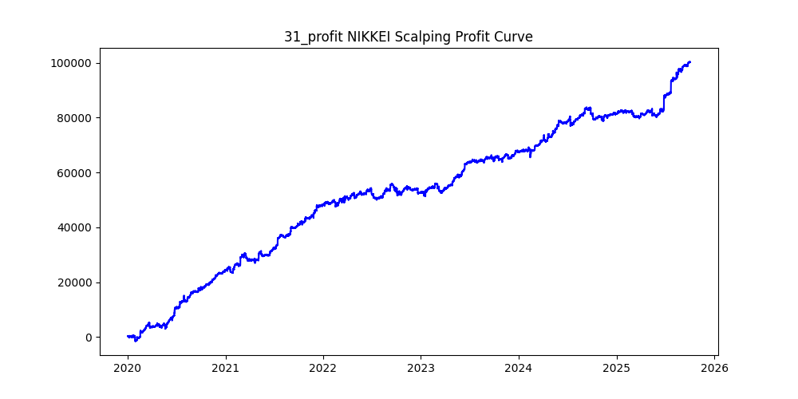
symbol | i | ma_term | ma_method | atr_term | atr_shift_multiply | trend_threshold | upper_timeframe | sl | tp | trade_max | volume | trades | win_rate | profit_mean | profit_median | drawdown_min | profit
JP225 | 73 | 6 | ema | 20 | 0.4 | 0.1 | 30 | 10 | 100 | 20 | 0 | 45372 | 0.12307149784 | 2.3084953275 | -10 | -11390 | 104741.05 | -0.10874437482
JP225 | 31 | 24 | sma | 28 | 0.8 | 0.02 | 15 | 10 | 30 | 20 | 0 | 56367 | 0.2965742367 | 1.7803347703 | -10 | -4952 | 100352.13 | -0.049346237095
JP225 | 38 | 12 | sma | 26 | 1 | 0.08 | 15 | 280 | 180 | 20 | 0 | 20707 | 0.55174578645 | 4.7164326073 | 46 | -23904 | 97663.17 | -0.24475961614
JP225 | 23 | 14 | ema | 12 | 0.8 | 0.06 | 10 | 40 | 200 | 20 | 0 | 25813 | 0.23437802658 | 3.7024948669 | -40 | -20731 | 95572.5 | -0.2169138612
JP225 | 81 | 8 | ema | 38 | 1.2 | 0.01 | 10 | 10 | 40 | 20 | 0 | 42189 | 0.24342838181 | 1.9288305008 | -10 | -5710.85 | 81375.43 | -0.070179045444
JP225 | 43 | 16 | sma | 14 | 1 | 0.07 | 15 | 220 | 300 | 20 | 0 | 24092 | 0.48177818363 | 2.2031877802 | -15 | -78627.16 | 53079.2 | -1.481317729
JP225 | 8 | 10 | ema | 34 | 1 | 0.01 | 10 | 130 | 70 | 20 | 0 | 63495 | 0.6131978896 | 0.80358232932 | 70 | -35806.51 | 51023.46 | -0.70176561919
JP225 | 24 | 26 | sma | 20 | 1 | 0.08 | 15 | 60 | 270 | 20 | 0 | 14915 | 0.27790814616 | 3.4147857861 | -60 | -25841 | 50931.53 | -0.50736744017
JP225 | 30 | 18 | ema | 22 | 0.8 | 0.07 | 10 | 30 | 170 | 20 | 0 | 17069 | 0.19825414494 | 2.8446382331 | -30 | -10243 | 48555.13 | -0.21095608229
JP225 | 78 | 16 | sma | 24 | 0.8 | 0.04 | 15 | 190 | 220 | 20 | 0 | 45937 | 0.48938763959 | 1.0502246555 | -7 | -65775 | 48244.17 | -1.3633771708
JP225 | 94 | 12 | sma | 10 | 2.2 | 0.03 | 30 | 230 | 240 | 20 | 0 | 18112 | 0.49895097173 | 2.6038946555 | 0 | -19195 | 47161.74 | -0.40700364321
JP225 | 59 | 24 | sma | 36 | 0.4 | 0.05 | 10 | 60 | 140 | 20 | 0 | 24393 | 0.34682080925 | 1.8718484811 | -60 | -23839 | 45660 | -0.52209811651
JP225 | 39 | 16 | sma | 34 | 1.4 | 0.06 | 15 | 10 | 50 | 20 | 0 | 20060 | 0.20902293121 | 2.2733499501 | -10 | -3930 | 45603.4 | -0.08617778499
JP225 | 25 | 12 | ema | 6 | 1.4 | 0.03 | 10 | 290 | 80 | 20 | 0 | 26010 | 0.66582083814 | 1.7504782776 | 80 | -30373 | 45529.94 | -0.66709949541
JP225 | 7 | 24 | ema | 12 | 1.2 | 0.03 | 15 | 80 | 40 | 20 | 0 | 38279 | 0.65727944826 | 1.1630455341 | 40 | -23080 | 44520.22 | -0.51841612643
JP225 | 66 | 24 | ema | 40 | 0.4 | 0.09 | 10 | 30 | 230 | 20 | 0 | 11335 | 0.17388619321 | 3.6186740185 | -30 | -16466 | 41017.67 | -0.40143674665
JP225 | 67 | 20 | ema | 18 | 1 | 0.07 | 10 | 50 | 230 | 20 | 0 | 12489 | 0.25366322364 | 3.1159508367 | -50 | -20852 | 38915.11 | -0.53583299649
JP225 | 27 | 6 | sma | 26 | 0.4 | 0.1 | 15 | 300 | 150 | 20 | 0 | 28104 | 0.58472103615 | 1.3313578138 | 95 | -51073 | 37416.48 | -1.3649867652
JP225 | 85 | 30 | ema | 10 | 0.8 | 0.04 | 15 | 280 | 200 | 20 | 0 | 36058 | 0.5292306839 | 0.98533251983 | 23 | -70503 | 35529.12 | -1.9843722558
JP225 | 33 | 22 | sma | 28 | 0.6 | 0.03 | 15 | 220 | 160 | 20 | 0 | 54610 | 0.53404138436 | 0.60747097601 | 28 | -75803.52 | 33173.99 | -2.2850287228
JP225 | 11 | 28 | ema | 12 | 0.4 | 0.02 | 15 | 120 | 60 | 20 | 0 | 68706 | 0.63211364364 | 0.43796931855 | 60 | -42257.13 | 30091.12 | -1.4043056556
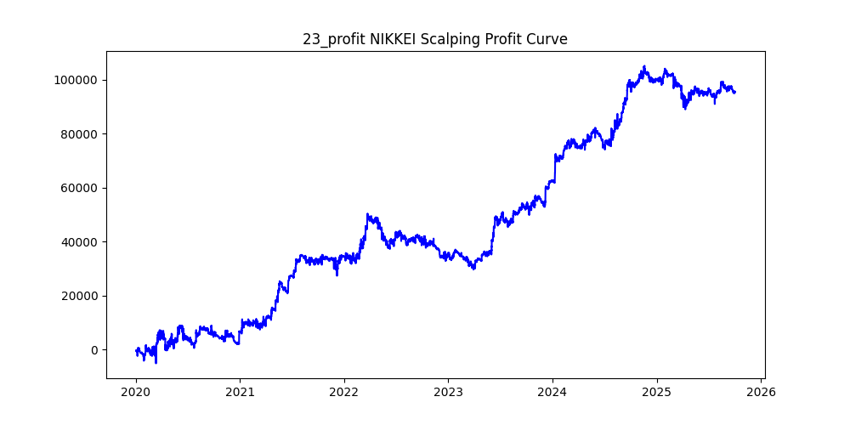
JP225 | 18 | 18 | ema | 36 | 0.6 | 0.09 | 15 | 170 | 100 | 20 | 0 | 21473 | 0.59972989335 | 1.2764648629 | 100 | -31556 | 27409.53 | -1.1512784057
JP225 | 21 | 36 | sma | 12 | 2 | 0.02 | 60 | 190 | 50 | 20 | 0 | 35472 | 0.7148173207 | 0.72378072846 | 50 | -32018 | 25673.95 | -1.2471006604
JP225 | 93 | 24 | sma | 32 | 0.6 | 0.09 | 10 | 200 | 270 | 20 | 0 | 7833 | 0.4672539257 | 2.9640508107 | -36 | -28526 | 23217.41 | -1.2286469507
JP225 | 71 | 20 | ema | 12 | 3 | 0.02 | 30 | 120 | 170 | 20 | 0 | 8000 | 0.455375 | 2.837035 | -31 | -21285 | 22696.28 | -0.93781888486
JP225 | 80 | 6 | ema | 18 | 1 | 0.09 | 15 | 20 | 120 | 20 | 0 | 11952 | 0.17712516734 | 1.8811922691 | -20 | -9770 | 22484.01 | -0.43453102894
JP225 | 63 | 20 | sma | 12 | 2.2 | 0.09 | 15 | 20 | 210 | 20 | 0 | 5588 | 0.14209019327 | 3.8286685755 | -20 | -4418 | 21394.6 | -0.20650070579
JP225 | 15 | 24 | ema | 32 | 0.4 | 0.05 | 10 | 150 | 80 | 20 | 0 | 28945 | 0.62000345483 | 0.72573086889 | 80 | -27471 | 21006.28 | -1.3077517771
JP225 | 19 | 30 | sma | 34 | 1.2 | 0.1 | 15 | 260 | 260 | 20 | 0 | 7418 | 0.50040442168 | 2.7963305473 | 1 | -25977.29 | 20743.18 | -1.2523291993
JP225 | 20 | 40 | ema | 16 | 0.8 | 0.1 | 15 | 100 | 270 | 20 | 0 | 7543 | 0.35078881082 | 2.6575447435 | -100 | -20792 | 20045.86 | -1.0372216508
JP225 | 6 | 34 | sma | 20 | 0.8 | 0.04 | 5 | 300 | 240 | 20 | 0 | 6987 | 0.51910691284 | 2.7445928152 | 16 | -18238 | 19176.47 | -0.95106137887
JP225 | 44 | 36 | sma | 40 | 2.8 | 0.03 | 60 | 190 | 60 | 20 | 0 | 21332 | 0.68619913745 | 0.86902259516 | 60 | -26621 | 18537.99 | -1.4360240781
JP225 | 10 | 20 | ema | 20 | 0.4 | 0.08 | 10 | 190 | 80 | 20 | 0 | 18081 | 0.65831535866 | 1.0163746474 | 80 | -31839 | 18377.07 | -1.732539518
JP225 | 16 | 18 | sma | 14 | 0.6 | 0.09 | 10 | 190 | 80 | 20 | 0 | 12726 | 0.65998742731 | 1.3657771491 | 80 | -27034 | 17380.88 | -1.5553872991
JP225 | 96 | 8 | sma | 12 | 2.4 | 0.05 | 10 | 260 | 180 | 20 | 0 | 2083 | 0.54008641383 | 8.2853576572 | 35 | -6876 | 17258.4 | -0.39841468502
JP225 | 51 | 38 | sma | 32 | 3.8 | 0.07 | 60 | 120 | 60 | 20 | 0 | 8702 | 0.63479659848 | 1.9613720984 | 60 | -19783 | 17067.86 | -1.1590791113
JP225 | 36 | 28 | sma | 12 | 3.6 | 0.02 | 60 | 230 | 160 | 20 | 0 | 12549 | 0.53645708821 | 1.1924870508 | 27 | -26271 | 14964.52 | -1.7555524668
JP225 | 79 | 36 | sma | 12 | 2.6 | 0.04 | 30 | 100 | 20 | 20 | 0 | 18954 | 0.81919383771 | 0.77007228026 | 20 | -12671 | 14595.95 | -0.86811752575
JP225 | 95 | 40 | ema | 24 | 3.6 | 0.07 | 15 | 260 | 280 | 20 | 0 | 795 | 0.49559748428 | 17.340352201 | -4 | -5544 | 13785.58 | -0.40215935782
JP225 | 92 | 24 | ema | 18 | 2 | 0.04 | 5 | 130 | 180 | 20 | 0 | 790 | 0.47215189873 | 16.958303797 | -35.5 | -3334 | 13397.06 | -0.2488605709
JP225 | 49 | 24 | ema | 26 | 1.2 | 0.07 | 15 | 150 | 100 | 20 | 0 | 16710 | 0.57678037104 | 0.76423758229 | 100 | -25658 | 12770.41 | -2.0091758996
JP225 | 26 | 34 | sma | 40 | 1 | 0.08 | 15 | 150 | 150 | 20 | 0 | 10152 | 0.50364460205 | 1.2547084318 | 5 | -27076 | 12737.8 | -2.1256417906
JP225 | 47 | 10 | sma | 8 | 2.2 | 0.09 | 15 | 240 | 190 | 20 | 0 | 3450 | 0.53217391304 | 3.5424405797 | 25 | -12958 | 12221.42 | -1.0602695922
JP225 | 2 | 18 | sma | 10 | 1 | 0.06 | 15 | 130 | 70 | 20 | 0 | 28201 | 0.621715542 | 0.41516896564 | 70 | -36975 | 11708.18 | -3.1580484755
JP225 | 70 | 28 | ema | 32 | 2.6 | 0.07 | 10 | 200 | 290 | 20 | 0 | 946 | 0.46828752643 | 12.225073996 | -32 | -6337.83 | 11564.92 | -0.54802194914
JP225 | 5 | 12 | ema | 28 | 2.8 | 0.03 | 30 | 180 | 290 | 20 | 0 | 4073 | 0.45052786644 | 2.7051411736 | -33 | -22557 | 11018.04 | -2.0472788264
JP225 | 45 | 14 | ema | 14 | 3 | 0.05 | 15 | 210 | 270 | 20 | 0 | 1211 | 0.48389760528 | 7.9470272502 | -9 | -7682.5 | 9623.85 | -0.79827719676
JP225 | 89 | 8 | sma | 16 | 2.6 | 0.02 | 15 | 90 | 80 | 20 | 0 | 4347 | 0.52334943639 | 1.9640487693 | 30 | -12185 | 8537.72 | -1.4271960195
JP225 | 29 | 38 | sma | 24 | 2.2 | 0.07 | 60 | 300 | 60 | 20 | 0 | 21621 | 0.71481430091 | 0.38832107673 | 60 | -41193 | 8395.89 | -4.9063291682
JP225 | 90 | 38 | ema | 32 | 1.4 | 0.1 | 15 | 210 | 290 | 20 | 0 | 4728 | 0.47461928934 | 1.724534687 | -23 | -18710.15 | 8153.6 | -2.294710312
JP225 | 48 | 26 | sma | 14 | 2.6 | 0.03 | 30 | 210 | 100 | 20 | 0 | 20407 | 0.59646199833 | 0.35323663449 | 100 | -31633 | 7208.5 | -4.3882916002
JP225 | 56 | 36 | sma | 34 | 0.4 | 0.05 | 10 | 60 | 280 | 20 | 0 | 13057 | 0.2672129892 | 0.5518074596 | -60 | -30119.55 | 7204.95 | -4.1803968105
JP225 | 74 | 22 | ema | 32 | 3.8 | 0.02 | 60 | 230 | 280 | 20 | 0 | 4664 | 0.4864922813 | 1.2884433962 | -6 | -17234 | 6009.3 | -2.8678881068
JP225 | 75 | 40 | ema | 24 | 2.8 | 0.03 | 5 | 70 | 160 | 20 | 0 | 968 | 0.35537190083 | 5.746714876 | -70 | -3538 | 5562.82 | -0.63600835547
JP225 | 40 | 14 | sma | 18 | 3.6 | 0.06 | 15 | 210 | 220 | 20 | 0 | 994 | 0.50301810865 | 5.3708752515 | 2 | -10160.93 | 5338.65 | -1.9032770457
JP225 | 46 | 32 | sma | 36 | 1.4 | 0.08 | 15 | 260 | 240 | 20 | 0 | 8145 | 0.51111111111 | 0.64137753223 | 12 | -23562 | 5224.02 | -4.5103196389
JP225 | 61 | 40 | sma | 40 | 2.6 | 0.06 | 10 | 200 | 300 | 20 | 0 | 971 | 0.46035015448 | 4.736900103 | -42.5 | -9671 | 4599.53 | -2.1026061358
JP225 | 91 | 28 | ema | 34 | 1.8 | 0.01 | 5 | 290 | 80 | 20 | 0 | 8130 | 0.66592865929 | 0.51250799508 | 80 | -14169 | 4166.69 | -3.400540957
JP225 | 17 | 34 | sma | 30 | 2.8 | 0.03 | 30 | 180 | 40 | 20 | 0 | 17535 | 0.75534644996 | 0.21453949244 | 40 | -34549 | 3761.95 | -9.1838009543
JP225 | 0 | 12 | sma | 40 | 1.2 | 0.03 | 15 | 290 | 70 | 20 | 0 | 42032 | 0.68783307956 | 0.02024029311 | 70 | -45511 | 850.74 | -53.495780144
JP225 | 64 | 12 | sma | 38 | 3 | 0.04 | 30 | 140 | 130 | 20 | 0 | 5440 | 0.51507352941 | 0.020352941176 | 15 | -31551.01 | 110.72 | -284.96215679
JP225 | 83 | 24 | ema | 36 | 3.4 | 0.05 | 10 | 140 | 250 | 20 | 0 | 711 | 0.40787623066 | -0.2894233474 | -118 | -5804 | -205.78 | 28.204878997
JP225 | 58 | 24 | ema | 34 | 0.6 | 0.07 | 5 | 170 | 280 | 20 | 0 | 2894 | 0.41603317208 | -0.074436765722 | -146 | -23967 | -215.42 | 111.25707919
JP225 | 22 | 30 | ema | 26 | 2.2 | 0.03 | 5 | 260 | 270 | 20 | 0 | 1323 | 0.49584278156 | -0.27822373394 | -3 | -12103 | -368.09 | 32.880545519
JP225 | 68 | 30 | sma | 16 | 2 | 0.05 | 5 | 210 | 230 | 20 | 0 | 898 | 0.47327394209 | -0.54577951002 | -32.13 | -5500 | -490.11 | 11.221970578
JP225 | 60 | 38 | sma | 16 | 1.2 | 0.04 | 5 | 300 | 220 | 20 | 0 | 5150 | 0.5240776699 | -0.10190485437 | 25 | -17342 | -524.81 | 33.044339856
JP225 | 34 | 24 | sma | 10 | 2.2 | 0.07 | 60 | 180 | 40 | 20 | 0 | 21734 | 0.76000736174 | -0.041721726327 | 40 | -27080 | -906.78 | 29.86391407
JP225 | 62 | 38 | ema | 24 | 2.6 | 0.03 | 5 | 170 | 290 | 20 | 0 | 1142 | 0.44133099825 | -1.1067075306 | -58 | -9376 | -1263.86 | 7.4185431931
JP225 | 32 | 40 | ema | 16 | 3.4 | 0.07 | 60 | 300 | 70 | 20 | 0 | 9917 | 0.68236361803 | -0.29109105576 | 70 | -32777 | -2886.75 | 11.354291158
JP225 | 77 | 26 | sma | 20 | 3 | 0.02 | 15 | 270 | 120 | 20 | 0 | 9024 | 0.58255762411 | -0.33756205674 | 78 | -38419 | -3046.16 | 12.6122725
JP225 | 98 | 24 | ema | 28 | 2 | 0.05 | 5 | 240 | 160 | 20 | 0 | 617 | 0.53160453809 | -5.0092058347 | 61 | -11284 | -3090.68 | 3.6509764841
JP225 | 99 | 28 | sma | 14 | 3 | 0.04 | 5 | 230 | 190 | 20 | 0 | 231 | 0.50216450216 | -13.424761905 | 1 | -7444 | -3101.12 | 2.400423073
JP225 | 13 | 40 | ema | 18 | 2.8 | 0.02 | 15 | 300 | 240 | 20 | 0 | 7161 | 0.50397989108 | -0.47072475911 | 3 | -47339 | -3370.86 | 14.043597183
JP225 | 42 | 28 | ema | 14 | 1.2 | 0.1 | 15 | 90 | 120 | 20 | 0 | 9147 | 0.44539193178 | -0.41210232863 | -90 | -22554.2 | -3769.5 | 5.9833399655
JP225 | 87 | 18 | ema | 40 | 3 | 0.07 | 30 | 190 | 150 | 20 | 0 | 3640 | 0.52912087912 | -1.3591813187 | 25 | -28754 | -4947.42 | 5.8119181311
JP225 | 97 | 18 | ema | 20 | 1.4 | 0.08 | 10 | 100 | 60 | 20 | 0 | 6655 | 0.61202103681 | -0.89804507889 | 60 | -16290.4 | -5976.49 | 2.7257470522
JP225 | 1 | 28 | sma | 18 | 0.8 | 0.04 | 30 | 260 | 50 | 20 | 0 | 44838 | 0.73993041616 | -0.1889067309 | 50 | -54778.7 | -8470.2 | 6.4672262756
JP225 | 65 | 18 | ema | 16 | 0.8 | 0.07 | 15 | 190 | 40 | 20 | 0 | 26670 | 0.77562804649 | -0.32791938508 | 40 | -36935 | -8745.61 | 4.2232617279
JP225 | 4 | 38 | sma | 18 | 3.8 | 0.01 | 30 | 180 | 170 | 20 | 0 | 11871 | 0.49549321877 | -0.77191811979 | -2 | -56336 | -9163.44 | 6.1479095187
JP225 | 52 | 36 | ema | 34 | 4 | 0.02 | 15 | 250 | 280 | 20 | 0 | 2061 | 0.46870451237 | -4.8799369238 | -18 | -20615.95 | -10057.55 | 2.0497984101
JP225 | 9 | 38 | sma | 10 | 2.6 | 0.01 | 5 | 280 | 120 | 20 | 0 | 6705 | 0.5850857569 | -1.5053512304 | 78 | -23094 | -10093.38 | 2.2880343354
JP225 | 12 | 22 | ema | 14 | 0.4 | 0.05 | 15 | 200 | 30 | 20 | 0 | 44910 | 0.81888220886 | -0.2392333556 | 30 | -49782 | -10743.97 | 4.6334827815
JP225 | 76 | 20 | ema | 20 | 3.8 | 0.01 | 30 | 180 | 250 | 20 | 0 | 2852 | 0.46633941094 | -3.9657713885 | -15 | -23361 | -11310.38 | 2.0654478453
JP225 | 41 | 38 | ema | 22 | 2.2 | 0.02 | 5 | 240 | 120 | 20 | 0 | 3670 | 0.58365122616 | -3.2675885559 | 88 | -24162.52 | -11992.05 | 2.0148781901
JP225 | 35 | 28 | sma | 18 | 2.4 | 0.02 | 5 | 240 | 130 | 20 | 0 | 2171 | 0.57024412713 | -5.7746752649 | 73 | -20870.17 | -12536.82 | 1.6647100301
JP225 | 55 | 38 | ema | 22 | 0.6 | 0.09 | 10 | 160 | 80 | 20 | 0 | 4441 | 0.63048862869 | -3.1536500788 | 80 | -18174 | -14005.36 | 1.2976460441
JP225 | 50 | 22 | ema | 20 | 0.8 | 0.03 | 15 | 170 | 90 | 20 | 0 | 51126 | 0.5992058835 | -0.28760904432 | 90 | -87513.38 | -14704.3 | 5.9515502268
JP225 | 82 | 34 | ema | 16 | 1.8 | 0.07 | 60 | 270 | 70 | 20 | 0 | 25800 | 0.68209302326 | -0.5882 | 70 | -47895 | -15175.56 | 3.1560614567
JP225 | 69 | 34 | sma | 10 | 3 | 0.03 | 30 | 120 | 60 | 20 | 0 | 16837 | 0.62932826513 | -0.90543742947 | 60 | -33772.39 | -15244.85 | 2.215331079
JP225 | 37 | 22 | sma | 8 | 3.2 | 0.03 | 30 | 290 | 100 | 20 | 0 | 11079 | 0.61223937178 | -1.6587435689 | 100 | -40717 | -18377.22 | 2.215623473
JP225 | 14 | 16 | sma | 40 | 1.2 | 0.09 | 10 | 300 | 180 | 20 | 0 | 8042 | 0.55533449391 | -2.900395424 | 64 | -47644 | -23324.98 | 2.0426169712
JP225 | 3 | 14 | ema | 12 | 0.4 | 0.05 | 10 | 220 | 110 | 20 | 0 | 45626 | 0.60042519616 | -0.67101258055 | 110 | -66710 | -30615.62 | 2.1789530965
JP225 | 72 | 18 | sma | 26 | 3.8 | 0.04 | 30 | 300 | 300 | 20 | 0 | 3539 | 0.48460016954 | -8.9051653009 | -9 | -44230 | -31515.38 | 1.4034417481
JP225 | 86 | 32 | ema | 34 | 3.2 | 0.02 | 30 | 230 | 180 | 20 | 0 | 11172 | 0.51503759398 | -2.9321652345 | 12.25 | -66945.38 | -32758.15 | 2.0436251742
JP225 | 84 | 22 | sma | 28 | 3.6 | 0.06 | 30 | 280 | 210 | 20 | 0 | 4446 | 0.50877192982 | -7.40577148 | 6 | -46536 | -32926.06 | 1.4133485756
JP225 | 57 | 32 | sma | 28 | 0.6 | 0.07 | 15 | 230 | 120 | 20 | 0 | 18102 | 0.59253121202 | -2.2302441719 | 120 | -71883.85 | -40371.88 | 1.780542546
JP225 | 88 | 40 | ema | 28 | 0.8 | 0.05 | 15 | 210 | 80 | 20 | 0 | 20837 | 0.65191726256 | -1.9687243845 | 80 | -58402.52 | -41022.31 | 1.4236770187
JP225 | 54 | 24 | ema | 22 | 0.8 | 0.03 | 30 | 300 | 40 | 20 | 0 | 55229 | 0.77709174528 | -0.83696862156 | 40 | -79246.94 | -46224.94 | 1.7143762653
JP225 | 28 | 24 | sma | 34 | 4 | 0.03 | 30 | 230 | 220 | 20 | 0 | 4990 | 0.48517034068 | -9.4490601202 | -10 | -60961 | -47150.81 | 1.2928940139
JP225 | 53 | 40 | sma | 30 | 3.6 | 0.08 | 60 | 300 | 200 | 20 | 0 | 9491 | 0.51817511327 | -5.2594078601 | 14 | -73844 | -49917.04 | 1.4793345118

US30
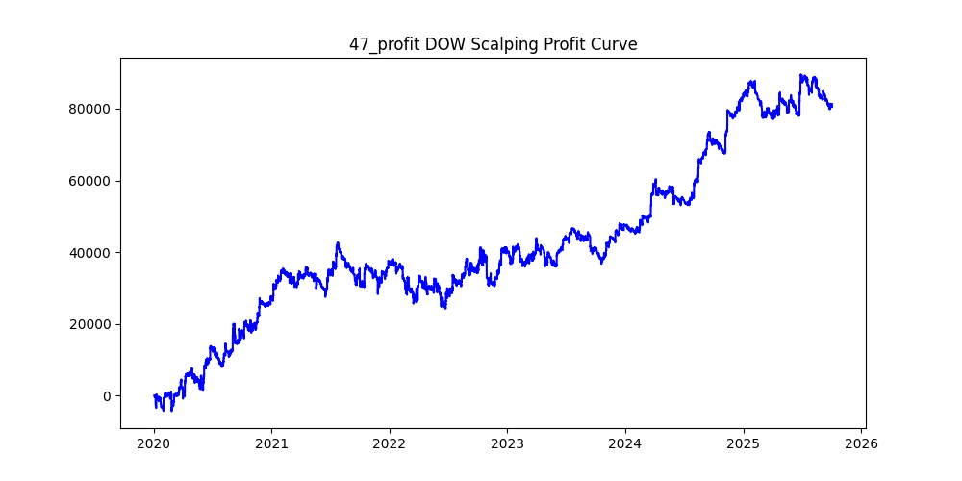
symbol | i | ma_term | ma_method | atr_term | atr_shift_multiply | trend_threshold | upper_timeframe | sl | tp | trade_max | volume | trades | win_rate | profit_mean | profit_median | drawdown_min | profit
US30 | 12 | 38 | ema | 16 | 0.8 | 0.02 | 60 | 180 | 260 | 20 | 0 | 47557 | 0.47809996425 | 2.3857625586 | -13.4 | -119469.2 | 113459.71 | -1.0529658502
US30 | 6 | 22 | sma | 36 | 0.6 | 0.03 | 60 | 140 | 220 | 20 | 0 | 50161 | 0.45886246287 | 2.0459109667 | -30.6 | -136845.7 | 102624.94 | -1.3334546164
US30 | 47 | 22 | ema | 16 | 0.6 | 0.04 | 60 | 10 | 220 | 20 | 0 | 48431 | 0.087340752824 | 1.6784885714 | -10 | -18433.7 | 81290.88 | -0.2267622149
US30 | 40 | 34 | ema | 40 | 0.4 | 0.1 | 60 | 190 | 280 | 20 | 0 | 21658 | 0.47215809401 | 3.7182297534 | -20.5 | -54225.1 | 80529.42 | -0.67335763749
US30 | 22 | 18 | ema | 20 | 1.8 | 0.04 | 60 | 100 | 220 | 20 | 0 | 21430 | 0.40583294447 | 3.2900307979 | -100 | -53988.4 | 70505.36 | -0.76573469024
US30 | 16 | 28 | ema | 12 | 0.4 | 0.01 | 60 | 120 | 130 | 20 | 0 | 68011 | 0.49387599065 | 0.95040846334 | -3.6 | -129370 | 64638.23 | -2.0014471312
US30 | 78 | 12 | sma | 8 | 1.4 | 0.05 | 60 | 10 | 300 | 20 | 0 | 28345 | 0.080402187335 | 2.2137170577 | -10 | -12879.4 | 62747.81 | -0.20525656593
US30 | 2 | 18 | ema | 12 | 1 | 0.01 | 60 | 210 | 210 | 20 | 0 | 61451 | 0.50241655954 | 1.0170283641 | 1.5 | -100122.3 | 62497.41 | -1.6020231878
US30 | 68 | 12 | ema | 40 | 0.6 | 0.05 | 15 | 210 | 260 | 20 | 0 | 31958 | 0.48817197572 | 1.8966315164 | -9.9 | -48763.2 | 60612.55 | -0.80450665745
US30 | 71 | 14 | ema | 12 | 0.6 | 0.01 | 15 | 130 | 300 | 20 | 0 | 80690 | 0.43472549263 | 0.67608960218 | -48.7 | -138553.2 | 54553.67 | -2.5397594699
US30 | 94 | 30 | ema | 12 | 2.2 | 0.02 | 60 | 250 | 200 | 20 | 0 | 25320 | 0.51500789889 | 1.9034198262 | 9.5 | -32709.2 | 48194.59 | -0.67869028453
US30 | 10 | 18 | sma | 34 | 1.6 | 0.03 | 60 | 200 | 250 | 20 | 0 | 31217 | 0.48608130185 | 1.4144927443 | -9.5 | -62143.7 | 44156.22 | -1.4073600503
US30 | 1 | 12 | sma | 40 | 0.8 | 0.01 | 60 | 290 | 220 | 20 | 0 | 70875 | 0.51843386243 | 0.61706116402 | 10.9 | -95814 | 43734.21 | -2.1908249857
US30 | 17 | 16 | sma | 16 | 1.8 | 0.03 | 30 | 120 | 180 | 20 | 0 | 23973 | 0.45171651441 | 1.7742385183 | -43.5 | -36698.2 | 42533.82 | -0.86280047266
US30 | 30 | 20 | ema | 24 | 0.6 | 0.01 | 60 | 50 | 280 | 20 | 0 | 72900 | 0.29035665295 | 0.57119080933 | -50 | -185780.4 | 41639.81 | -4.4616053724
US30 | 4 | 24 | sma | 14 | 0.8 | 0.04 | 60 | 30 | 260 | 20 | 0 | 40739 | 0.19516924814 | 0.95877537495 | -30 | -72426.8 | 39059.55 | -1.8542661142
US30 | 13 | 34 | ema | 18 | 0.4 | 0.01 | 60 | 290 | 120 | 20 | 0 | 62382 | 0.57718572665 | 0.4875818345 | 59 | -87790.9 | 30416.33 | -2.8863081115
US30 | 98 | 12 | ema | 32 | 1.6 | 0.07 | 60 | 40 | 250 | 20 | 0 | 13742 | 0.22565856498 | 2.172751419 | -40 | -18883.1 | 29857.95 | -0.63243122853
US30 | 74 | 14 | ema | 36 | 1.6 | 0.07 | 30 | 240 | 290 | 20 | 0 | 11489 | 0.49133954217 | 2.5961798242 | -7 | -38361.8 | 29827.51 | -1.2861214362
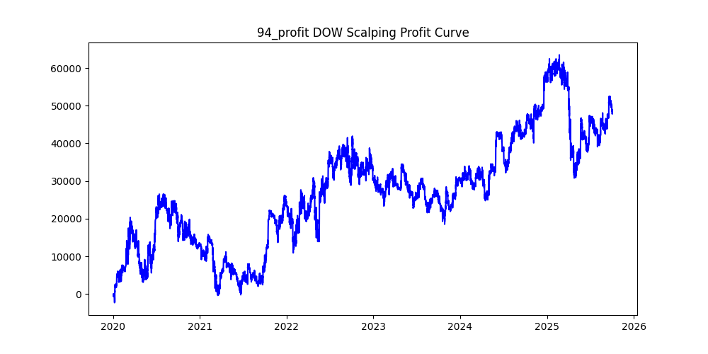
US30 | 29 | 18 | sma | 32 | 1.4 | 0.03 | 30 | 90 | 240 | 20 | 0 | 31698 | 0.38204303111 | 0.78002145246 | -90 | -74496.8 | 24725.12 | -3.0130005436
US30 | 66 | 6 | sma | 26 | 0.8 | 0.05 | 5 | 190 | 230 | 20 | 0 | 13804 | 0.47681831353 | 1.7107954216 | -22.645 | -32109.6 | 23615.82 | -1.3596648348
US30 | 36 | 32 | sma | 38 | 1 | 0.01 | 60 | 130 | 200 | 20 | 0 | 49930 | 0.45633887442 | 0.40880472662 | -31.1 | -135160.2 | 20411.62 | -6.6217282117
US30 | 31 | 16 | sma | 22 | 0.4 | 0.02 | 30 | 150 | 250 | 20 | 0 | 65570 | 0.45792283056 | 0.30990681714 | -29 | -208463.9 | 20320.59 | -10.25875233
US30 | 27 | 26 | sma | 38 | 0.6 | 0.05 | 30 | 150 | 290 | 20 | 0 | 31053 | 0.44127781535 | 0.62043860497 | -50.4 | -126311.8 | 19266.48 | -6.5560392973
US30 | 23 | 26 | sma | 12 | 0.8 | 0.06 | 60 | 170 | 220 | 20 | 0 | 30741 | 0.47718031294 | 0.60499365668 | -16.5 | -120689.6 | 18598.11 | -6.4893475735
US30 | 75 | 38 | sma | 16 | 2.2 | 0.03 | 30 | 160 | 280 | 20 | 0 | 20066 | 0.45529751819 | 0.91465513804 | -34 | -68828.4 | 18353.47 | -3.7501573272
US30 | 72 | 14 | ema | 32 | 1.2 | 0.04 | 30 | 120 | 150 | 20 | 0 | 28993 | 0.47445935226 | 0.63263649847 | -26.5 | -50355.9 | 18342.03 | -2.7453831446
US30 | 60 | 12 | sma | 22 | 0.8 | 0.08 | 15 | 210 | 100 | 20 | 0 | 15931 | 0.62808361057 | 1.127649865 | 100 | -20160.5 | 17964.59 | -1.1222354643
US30 | 25 | 10 | ema | 18 | 1.2 | 0.01 | 60 | 240 | 230 | 20 | 0 | 46674 | 0.50546342718 | 0.37216308866 | 3 | -76936.72 | 17370.34 | -4.4292005798
US30 | 70 | 12 | ema | 16 | 1 | 0.01 | 5 | 50 | 280 | 20 | 0 | 27557 | 0.26276445186 | 0.55010777661 | -50 | -46275 | 15159.32 | -3.0525775562
US30 | 37 | 22 | ema | 24 | 1.6 | 0.05 | 15 | 120 | 220 | 20 | 0 | 11390 | 0.41703248464 | 1.2822748025 | -112 | -32776.6 | 14605.11 | -2.2441871372
US30 | 45 | 34 | sma | 20 | 1.4 | 0.01 | 60 | 10 | 180 | 20 | 0 | 43573 | 0.098891515388 | 0.30653822321 | -10 | -38002.4 | 13356.79 | -2.8451746265
US30 | 41 | 10 | ema | 26 | 0.8 | 0.08 | 60 | 200 | 210 | 20 | 0 | 30950 | 0.50025848142 | 0.37666978998 | 0.2 | -102593.5 | 11657.93 | -8.800318753
US30 | 42 | 36 | ema | 40 | 1.2 | 0.07 | 60 | 280 | 300 | 20 | 0 | 22019 | 0.49779735683 | 0.40216631091 | -1.1 | -66702 | 8855.3 | -7.5324382009
US30 | 65 | 10 | ema | 40 | 0.8 | 0.05 | 5 | 210 | 240 | 20 | 0 | 9139 | 0.48648648649 | 0.86555750082 | -12.2 | -18879 | 7910.33 | -2.3866260952
US30 | 3 | 16 | sma | 22 | 0.8 | 0.04 | 60 | 190 | 110 | 20 | 0 | 45961 | 0.57333391354 | 0.15763429864 | 70.4 | -108107 | 7245.03 | -14.921539317
US30 | 28 | 38 | sma | 38 | 0.8 | 0.01 | 30 | 110 | 210 | 20 | 0 | 51021 | 0.43139099586 | 0.12958703279 | -56 | -116350.1 | 6611.66 | -17.597713736
US30 | 87 | 40 | sma | 14 | 3.2 | 0.02 | 30 | 50 | 290 | 20 | 0 | 13067 | 0.28040101018 | 0.49437208234 | -50 | -34637.7 | 6459.96 | -5.3619062657
US30 | 9 | 36 | sma | 40 | 1.4 | 0.03 | 60 | 170 | 300 | 20 | 0 | 32616 | 0.45959038509 | 0.18807671082 | -28.2 | -140087.2 | 6134.31 | -22.836667857
US30 | 89 | 20 | sma | 6 | 0.4 | 0.06 | 30 | 150 | 140 | 20 | 0 | 31733 | 0.51737938424 | 0.16385056566 | 11.9 | -93291.3 | 5199.47 | -17.942463366
US30 | 86 | 8 | sma | 38 | 1.6 | 0.01 | 10 | 60 | 150 | 20 | 0 | 24803 | 0.34935290086 | 0.193532234 | -60 | -30335.6 | 4800.18 | -6.3196796787
US30 | 21 | 32 | ema | 12 | 1 | 0.06 | 60 | 170 | 210 | 20 | 0 | 28533 | 0.48049626748 | 0.11467598921 | -13.6 | -94967.2 | 3272.05 | -29.023761862
US30 | 14 | 18 | sma | 6 | 0.6 | 0.06 | 60 | 140 | 150 | 20 | 0 | 37829 | 0.49411826905 | 0.084612863147 | -4.5 | -133984.5 | 3200.82 | -41.859429771
US30 | 92 | 40 | sma | 32 | 0.4 | 0.09 | 60 | 170 | 240 | 20 | 0 | 20178 | 0.46981861433 | 0.14972593914 | -24 | -92797.7 | 3021.17 | -30.715815396
US30 | 5 | 28 | ema | 32 | 0.4 | 0.04 | 60 | 130 | 100 | 20 | 0 | 46350 | 0.54278317152 | 0.055547572816 | 40.5 | -157676.5 | 2574.63 | -61.242392111
US30 | 96 | 20 | sma | 34 | 0.6 | 0.06 | 10 | 280 | 210 | 20 | 0 | 14123 | 0.53579267861 | 0.16654818381 | 32 | -34984 | 2352.16 | -14.873137882
US30 | 11 | 34 | sma | 6 | 0.4 | 0.05 | 60 | 70 | 250 | 20 | 0 | 33838 | 0.33163898576 | 0.040146285241 | -70 | -157194.4 | 1358.47 | -115.71429623
US30 | 55 | 10 | sma | 8 | 1.8 | 0.01 | 60 | 60 | 240 | 20 | 0 | 27677 | 0.32817863208 | -0.013671279402 | -60 | -30945.8 | -378.38 | 81.784978064
US30 | 83 | 26 | ema | 10 | 1 | 0.03 | 10 | 290 | 270 | 20 | 0 | 17861 | 0.50646660321 | -0.067407759924 | 5.5 | -39931.23 | -1203.97 | 33.166299825
US30 | 19 | 40 | ema | 18 | 0.6 | 0.02 | 30 | 80 | 240 | 20 | 0 | 47607 | 0.36767702229 | -0.044652467074 | -80 | -163550.8 | -2125.77 | 76.937203931
US30 | 32 | 24 | sma | 24 | 1.2 | 0.07 | 60 | 260 | 190 | 20 | 0 | 23712 | 0.52960526316 | -0.11367535425 | 21 | -69585 | -2695.47 | 25.815534953
US30 | 84 | 36 | sma | 34 | 0.4 | 0.03 | 10 | 300 | 200 | 20 | 0 | 16742 | 0.54163182415 | -0.23537988293 | 34.3 | -44154 | -3940.73 | 11.20452302
US30 | 79 | 24 | sma | 22 | 0.8 | 0.06 | 30 | 240 | 180 | 20 | 0 | 25850 | 0.5332688588 | -0.19077446809 | 23.7 | -75069.9 | -4931.52 | 15.222466907
US30 | 18 | 24 | ema | 36 | 1 | 0.01 | 60 | 200 | 170 | 20 | 0 | 56599 | 0.51555681196 | -0.10402480609 | 10.5 | -109189.9 | -5887.7 | 18.545425208
US30 | 48 | 24 | sma | 26 | 2.6 | 0.04 | 60 | 280 | 210 | 20 | 0 | 14868 | 0.52098466505 | -0.46798224374 | 14.35 | -44178.7 | -6957.96 | 6.3493753916
US30 | 33 | 6 | sma | 34 | 1.2 | 0.08 | 60 | 300 | 220 | 20 | 0 | 17443 | 0.52611362724 | -0.40690706874 | 20 | -56222.2 | -7097.68 | 7.9212080567
US30 | 34 | 8 | sma | 38 | 1.2 | 0.08 | 60 | 300 | 200 | 20 | 0 | 20180 | 0.53825569871 | -0.39283300297 | 30.05 | -52669 | -7927.37 | 6.6439437039
US30 | 85 | 26 | sma | 34 | 1.2 | 0.09 | 30 | 150 | 170 | 20 | 0 | 13592 | 0.48881695115 | -0.84901633314 | -11.4 | -57851 | -11539.83 | 5.0131587727
US30 | 80 | 30 | ema | 8 | 1 | 0.07 | 30 | 170 | 220 | 20 | 0 | 20263 | 0.47475694616 | -0.64866456102 | -20 | -98782 | -13143.89 | 7.5154311243
US30 | 77 | 10 | ema | 36 | 1.4 | 0.05 | 15 | 260 | 100 | 20 | 0 | 11422 | 0.63745403607 | -1.3829022938 | 100 | -34662.4 | -15795.51 | 2.1944463965
US30 | 35 | 26 | sma | 18 | 0.8 | 0.08 | 60 | 260 | 170 | 20 | 0 | 24589 | 0.54296636707 | -0.69789540038 | 32.4 | -85399.9 | -17160.55 | 4.9765246452
US30 | 43 | 30 | ema | 14 | 0.6 | 0.01 | 5 | 300 | 270 | 20 | 0 | 28497 | 0.50700073692 | -0.61241428922 | 4.5 | -40074.5 | -17451.97 | 2.2962737158
US30 | 56 | 32 | ema | 22 | 1.8 | 0.03 | 30 | 260 | 250 | 20 | 0 | 24067 | 0.50284622097 | -0.73732039722 | 1.6 | -59398.3 | -17745.09 | 3.3473090303
US30 | 61 | 6 | sma | 12 | 1.4 | 0.04 | 15 | 270 | 160 | 20 | 0 | 12917 | 0.55546953627 | -1.4343632422 | 49.4 | -48384.5 | -18527.67 | 2.6114724625
US30 | 63 | 40 | ema | 22 | 0.4 | 0.03 | 15 | 140 | 240 | 20 | 0 | 30408 | 0.43751644304 | -0.62062056038 | -57.75 | -116374.2 | -18871.83 | 6.1665561845
US30 | 59 | 8 | sma | 34 | 1.4 | 0.03 | 15 | 260 | 280 | 20 | 0 | 21147 | 0.49463280844 | -0.92886319573 | -4 | -73511.4 | -19642.67 | 3.7424342006
US30 | 93 | 26 | ema | 6 | 1.2 | 0.1 | 60 | 110 | 180 | 20 | 0 | 18313 | 0.42974935838 | -1.0984426364 | -87.9 | -87061.7 | -20115.78 | 4.3280300341
US30 | 91 | 24 | sma | 8 | 1.4 | 0.04 | 30 | 160 | 270 | 20 | 0 | 27868 | 0.45353093153 | -0.74599791876 | -36.4 | -109148.8 | -20789.47 | 5.2501963735
US30 | 97 | 28 | ema | 24 | 2 | 0.04 | 15 | 140 | 230 | 20 | 0 | 8613 | 0.43167305236 | -2.8224137931 | -73.2 | -45564.5 | -24309.45 | 1.8743533893
US30 | 69 | 30 | ema | 18 | 2 | 0.04 | 15 | 230 | 290 | 20 | 0 | 8484 | 0.47395096653 | -3.0057531825 | -19 | -40708.73 | -25500.81 | 1.5963700761
US30 | 46 | 28 | ema | 34 | 1 | 0.02 | 60 | 20 | 150 | 20 | 0 | 48416 | 0.17273215466 | -0.54024785195 | -20 | -48959.5 | -26156.64 | 1.8717809321
US30 | 51 | 12 | ema | 30 | 1 | 0.05 | 30 | 160 | 140 | 20 | 0 | 29565 | 0.52464062236 | -0.94930153898 | 21.1 | -69848 | -28066.1 | 2.4886963276
US30 | 44 | 22 | sma | 10 | 0.8 | 0.03 | 15 | 160 | 180 | 20 | 0 | 36948 | 0.4888221284 | -0.77364647613 | -9.6 | -102018.7 | -28584.69 | 3.5689979496
US30 | 76 | 24 | ema | 16 | 1.4 | 0.05 | 30 | 60 | 270 | 20 | 0 | 22590 | 0.29207613988 | -1.306023019 | -60 | -84745.2 | -29503.06 | 2.8724206913
US30 | 62 | 10 | sma | 26 | 2 | 0.04 | 60 | 220 | 250 | 20 | 0 | 14219 | 0.49068148252 | -2.1032189324 | -5.75 | -47728.4 | -29905.67 | 1.5959649123
US30 | 58 | 26 | sma | 14 | 1.4 | 0.06 | 60 | 260 | 220 | 20 | 0 | 24475 | 0.51101123596 | -1.2369556691 | 7.35 | -98626.2 | -30274.49 | 3.2577328305
US30 | 90 | 20 | sma | 36 | 2.8 | 0.05 | 60 | 290 | 200 | 20 | 0 | 9541 | 0.52174824442 | -3.2921549104 | 16.8 | -49337.5 | -31410.45 | 1.5707352171
US30 | 67 | 6 | sma | 32 | 1.4 | 0.03 | 30 | 130 | 120 | 20 | 0 | 20675 | 0.51318016929 | -1.6371129383 | 11.5 | -51236.7 | -33847.31 | 1.5137598822
US30 | 39 | 22 | ema | 32 | 1.2 | 0.04 | 30 | 290 | 170 | 20 | 0 | 29598 | 0.54686127441 | -1.1828721535 | 35.1 | -59804.7 | -35010.65 | 1.7081859377
US30 | 82 | 28 | ema | 14 | 0.8 | 0.01 | 5 | 190 | 190 | 20 | 0 | 22536 | 0.49875754349 | -1.5750967341 | -0.7 | -42483.13 | -35496.38 | 1.1968299303
US30 | 64 | 26 | sma | 30 | 0.4 | 0.03 | 10 | 300 | 110 | 20 | 0 | 26390 | 0.62212959454 | -1.358580144 | 110 | -67021.91 | -35852.93 | 1.869356563
US30 | 52 | 38 | ema | 30 | 1.2 | 0.01 | 30 | 110 | 270 | 20 | 0 | 46476 | 0.41537567777 | -0.7818755917 | -69 | -140663.2 | -36338.45 | 3.8709190953
US30 | 38 | 24 | sma | 32 | 0.6 | 0.01 | 5 | 290 | 270 | 20 | 0 | 27303 | 0.50203274365 | -1.3538841886 | 1 | -51326.9 | -36965.1 | 1.3885232287
US30 | 99 | 12 | ema | 32 | 0.6 | 0.08 | 30 | 270 | 130 | 20 | 0 | 27269 | 0.59309105578 | -1.4657493857 | 97.4 | -117045.8 | -39969.52 | 2.9283764228
US30 | 53 | 6 | ema | 6 | 0.4 | 0.1 | 15 | 280 | 130 | 20 | 0 | 19325 | 0.60884864166 | -2.3135575679 | 130 | -79895.6 | -44709.5 | 1.7869938156
US30 | 15 | 12 | ema | 22 | 0.8 | 0.01 | 60 | 180 | 100 | 20 | 0 | 73207 | 0.57263649651 | -0.62991244007 | 64.8 | -106506.6 | -46114 | 2.3096369866
US30 | 95 | 14 | sma | 14 | 0.8 | 0.01 | 10 | 290 | 110 | 20 | 0 | 68599 | 0.59433810988 | -0.74475735798 | 86.2 | -99000.01 | -51089.61 | 1.9377718875
US30 | 50 | 18 | ema | 36 | 1 | 0.1 | 60 | 260 | 270 | 20 | 0 | 20570 | 0.50019445795 | -2.6024448226 | 0.2 | -114825.05 | -53532.29 | 2.1449680184
US30 | 24 | 36 | sma | 28 | 0.6 | 0.04 | 30 | 190 | 250 | 20 | 0 | 32611 | 0.47548373248 | -2.0523850848 | -18 | -162107.4 | -66930.33 | 2.4220319846
US30 | 57 | 20 | sma | 30 | 0.8 | 0.05 | 60 | 250 | 60 | 20 | 0 | 37259 | 0.69864999061 | -1.9424021042 | 60 | -93673.72 | -72371.96 | 1.2943371991
US30 | 73 | 6 | sma | 38 | 1.2 | 0.01 | 5 | 220 | 240 | 20 | 0 | 28847 | 0.48923631573 | -2.6062970153 | -6.7 | -88192.65 | -75183.85 | 1.173026521
US30 | 88 | 22 | ema | 36 | 1.2 | 0.02 | 30 | 70 | 110 | 20 | 0 | 41851 | 0.42053953311 | -1.8147996464 | -70 | -108770.38 | -75951.18 | 1.4321091522
US30 | 26 | 8 | ema | 8 | 0.4 | 0.02 | 15 | 120 | 150 | 20 | 0 | 82413 | 0.47086017983 | -0.927505976 | -24.5 | -136740.7 | -76438.55 | 1.7888970945
US30 | 54 | 28 | sma | 20 | 1.4 | 0.05 | 60 | 290 | 50 | 20 | 0 | 27000 | 0.73151851852 | -3.2376085185 | 50 | -107136 | -87415.43 | 1.2255959846
US30 | 49 | 40 | ema | 6 | 0.6 | 0.02 | 30 | 180 | 200 | 20 | 0 | 47779 | 0.48912702233 | -1.9002760627 | -7.1 | -171324.46 | -90793.29 | 1.8869727047
US30 | 20 | 38 | sma | 30 | 0.4 | 0.04 | 60 | 290 | 80 | 20 | 0 | 36777 | 0.64760584061 | -2.8260505207 | 80 | -109274.21 | -103933.66 | 1.0513842195
US30 | 7 | 10 | ema | 26 | 0.6 | 0.01 | 30 | 290 | 160 | 20 | 0 | 86275 | 0.54392350043 | -1.2950995074 | 28.5 | -134710.3 | -111734.71 | 1.2056262553
US30 | 8 | 24 | sma | 10 | 0.8 | 0.05 | 60 | 290 | 90 | 20 | 0 | 35659 | 0.63229479234 | -3.1869530834 | 90 | -139992.33 | -113643.56 | 1.2318544931
US30 | 0 | 6 | sma | 24 | 0.4 | 0.01 | 30 | 60 | 290 | 20 | 0 | 113011 | 0.31396058791 | -1.1362795657 | -60 | -392686 | -128412.09 | 3.0580142415
US30 | 81 | 30 | ema | 40 | 1.4 | 0.02 | 30 | 280 | 140 | 20 | 0 | 35922 | 0.55793107288 | -3.6360002227 | 44.5 | -141240.76 | -130612.4 | 1.0813732846

US100
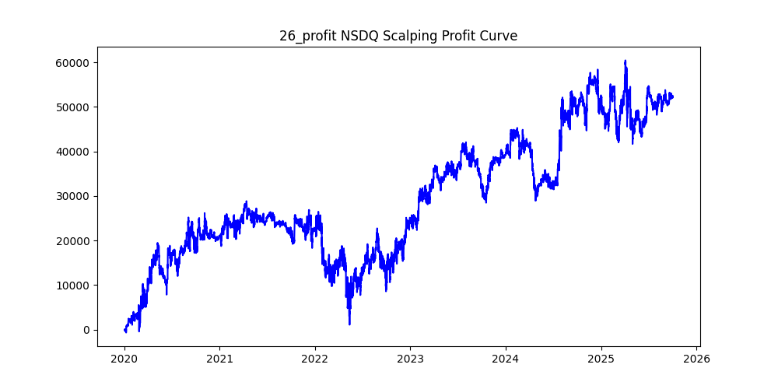
symbol | i | ma_term | ma_method | atr_term | atr_shift_multiply | trend_threshold | upper_timeframe | sl | tp | trade_max | volume | trades | win_rate | profit_mean | profit_median | drawdown_min | profit
US100 | 15 | 30 | ema | 24 | 0.8 | 0.01 | 30 | 70 | 250 | 20 | 0 | 60739 | 0.41398442516 | 1.1208334019 | -42.6 | -72581.1 | 68078.3 | -1.0661414871
US100 | 11 | 20 | ema | 36 | 0.6 | 0.05 | 60 | 280 | 120 | 20 | 0 | 51654 | 0.54721802765 | 1.1966354977 | 18 | -66991.7 | 61811.01 | -1.0838150032
US100 | 4 | 26 | sma | 30 | 0.8 | 0.01 | 60 | 290 | 270 | 20 | 0 | 57960 | 0.50860938578 | 0.97637318841 | 2.7 | -74354.45 | 56590.59 | -1.3139013041
US100 | 19 | 20 | sma | 16 | 0.4 | 0.01 | 30 | 50 | 230 | 20 | 0 | 74669 | 0.36643051333 | 0.75108478753 | -50 | -134633.2 | 56082.75 | -2.4006169455
US100 | 3 | 38 | ema | 14 | 0.4 | 0.01 | 60 | 260 | 290 | 20 | 0 | 60141 | 0.50537902596 | 0.89692289786 | 1.7 | -74464.62 | 53941.84 | -1.3804612523
US100 | 29 | 30 | ema | 40 | 1 | 0.06 | 60 | 220 | 280 | 20 | 0 | 34707 | 0.50574811998 | 1.5475984672 | 2.1 | -55090.74 | 53712.5 | -1.0256595764
US100 | 14 | 36 | sma | 26 | 0.8 | 0.02 | 60 | 40 | 270 | 20 | 0 | 47326 | 0.3297553142 | 1.128656975 | -40 | -91870.5 | 53414.82 | -1.7199440155
US100 | 51 | 26 | sma | 28 | 1 | 0.02 | 15 | 70 | 260 | 20 | 0 | 43786 | 0.40305120358 | 1.2141625177 | -54.8 | -40415.4 | 53163.32 | -0.76021211617
US100 | 26 | 16 | sma | 16 | 1.6 | 0.05 | 60 | 300 | 160 | 20 | 0 | 29047 | 0.52917685131 | 1.802003305 | 10.4 | -27769.6 | 52342.79 | -0.53053343163
US100 | 8 | 16 | ema | 6 | 1 | 0.02 | 60 | 20 | 160 | 20 | 0 | 59552 | 0.22415703923 | 0.87320409054 | -20 | -64873.8 | 52001.05 | -1.2475478861
US100 | 18 | 20 | sma | 20 | 1.6 | 0.01 | 60 | 40 | 200 | 20 | 0 | 42759 | 0.33288898244 | 1.0962870975 | -40 | -62571.8 | 46876.14 | -1.3348326035
US100 | 25 | 18 | ema | 6 | 0.8 | 0.02 | 30 | 50 | 150 | 20 | 0 | 62947 | 0.37460085469 | 0.72625415032 | -50 | -102305.2 | 45715.52 | -2.2378658276
US100 | 6 | 36 | sma | 22 | 1 | 0.02 | 60 | 40 | 220 | 20 | 0 | 44974 | 0.33283675012 | 1.0160430471 | -40 | -82105.1 | 45695.52 | -1.7967866434
US100 | 38 | 40 | ema | 20 | 1.6 | 0.05 | 60 | 280 | 240 | 20 | 0 | 28541 | 0.51238569076 | 1.5982509372 | 4 | -30210.12 | 45615.68 | -0.66227490196
US100 | 22 | 32 | sma | 12 | 0.4 | 0.01 | 60 | 20 | 160 | 20 | 0 | 58808 | 0.22522445926 | 0.64503060808 | -20 | -86379.2 | 37932.96 | -2.2771542216
US100 | 1 | 32 | ema | 16 | 0.6 | 0.04 | 60 | 270 | 140 | 20 | 0 | 47745 | 0.53272593989 | 0.79407770447 | 11.3 | -83372.8 | 37913.24 | -2.1990418123
US100 | 7 | 38 | ema | 30 | 0.6 | 0.06 | 60 | 230 | 190 | 20 | 0 | 36527 | 0.51422235607 | 1.0141580201 | 4.7 | -46292.3 | 37044.15 | -1.2496521043
US100 | 96 | 8 | sma | 18 | 0.8 | 0.09 | 30 | 220 | 70 | 20 | 0 | 30355 | 0.62114972822 | 1.2192073793 | 70 | -27845.7 | 37009.04 | -0.75240265622
US100 | 69 | 14 | sma | 8 | 1.6 | 0.01 | 30 | 50 | 90 | 20 | 0 | 42307 | 0.41839411918 | 0.87463682133 | -50 | -38116.9 | 37003.26 | -1.0300957267
US100 | 74 | 14 | sma | 12 | 1.6 | 0.09 | 30 | 240 | 100 | 20 | 0 | 15892 | 0.57368487289 | 2.2831235842 | 37.9 | -12444.9 | 36283.4 | -0.34299156088
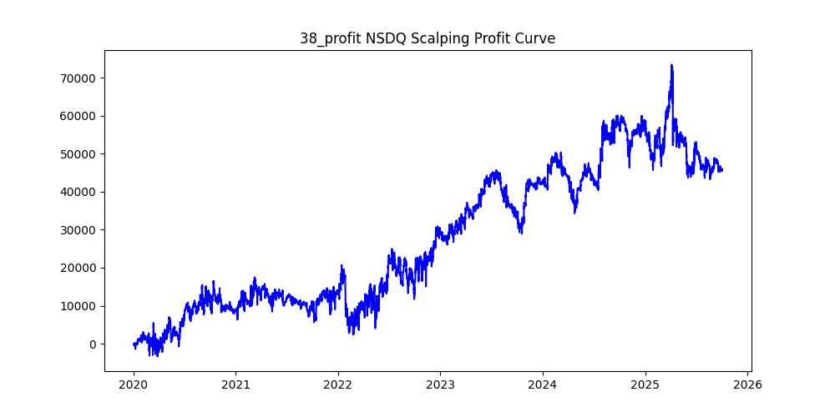
US100 | 9 | 32 | sma | 30 | 0.6 | 0.04 | 60 | 300 | 210 | 20 | 0 | 43214 | 0.51622159485 | 0.80453788124 | 5.05 | -66446.76 | 34767.3 | -1.9111855105
US100 | 56 | 28 | ema | 10 | 1.2 | 0.01 | 15 | 30 | 250 | 20 | 0 | 48361 | 0.27662786129 | 0.71666197969 | -30 | -39958.2 | 34658.49 | -1.1529123167
US100 | 16 | 24 | sma | 22 | 0.6 | 0.04 | 60 | 40 | 220 | 20 | 0 | 48959 | 0.32588492412 | 0.68151963888 | -40 | -100429 | 33366.52 | -3.0098733701
US100 | 31 | 40 | sma | 10 | 1.2 | 0.01 | 60 | 270 | 100 | 20 | 0 | 45546 | 0.55517498792 | 0.7122397137 | 20 | -45277.9 | 32439.67 | -1.3957571085
US100 | 27 | 18 | sma | 14 | 0.4 | 0.02 | 30 | 240 | 180 | 20 | 0 | 69196 | 0.51231285045 | 0.46607520666 | 3.9 | -76657.5 | 32250.54 | -2.3769369443
US100 | 92 | 18 | sma | 14 | 1.4 | 0.01 | 60 | 20 | 40 | 20 | 0 | 49099 | 0.36033320434 | 0.63731623862 | -20 | -34115.5 | 31291.59 | -1.0902450147
US100 | 97 | 32 | ema | 14 | 2 | 0.05 | 60 | 250 | 280 | 20 | 0 | 23570 | 0.504327535 | 1.2622944421 | 1.3 | -32174.6 | 29752.28 | -1.0814162814
US100 | 28 | 32 | sma | 14 | 0.8 | 0.01 | 30 | 80 | 170 | 20 | 0 | 56603 | 0.4408953589 | 0.52064183877 | -25.9 | -94026.5 | 29469.89 | -3.1905955536
US100 | 86 | 24 | sma | 28 | 1.6 | 0.02 | 15 | 70 | 290 | 20 | 0 | 29252 | 0.39959660878 | 1.00527246 | -57.055 | -29542.3 | 29406.23 | -1.0046272508
US100 | 32 | 18 | sma | 24 | 0.8 | 0.1 | 60 | 210 | 140 | 20 | 0 | 30141 | 0.53306127866 | 0.96793172091 | 12.8 | -37839 | 29174.43 | -1.2969919207
US100 | 20 | 30 | sma | 18 | 0.8 | 0.04 | 60 | 190 | 250 | 20 | 0 | 42538 | 0.50362029244 | 0.67100498378 | 1.2 | -69506.74 | 28543.21 | -2.435140967
US100 | 34 | 30 | ema | 20 | 0.8 | 0.01 | 30 | 280 | 140 | 20 | 0 | 60958 | 0.52565700974 | 0.46488385446 | 8.8 | -46534.2 | 28338.39 | -1.6420904646
US100 | 48 | 14 | ema | 28 | 1 | 0.05 | 60 | 40 | 130 | 20 | 0 | 43080 | 0.3364902507 | 0.65330733519 | -40 | -85682.4 | 28144.48 | -3.0443767304
US100 | 76 | 10 | sma | 10 | 1.2 | 0.03 | 15 | 30 | 300 | 20 | 0 | 38269 | 0.25906085866 | 0.71387598317 | -30 | -60826.3 | 27319.32 | -2.2264939244
US100 | 42 | 16 | ema | 34 | 1 | 0.03 | 60 | 250 | 80 | 20 | 0 | 51429 | 0.58581734041 | 0.40492232009 | 39.8 | -47921.64 | 20824.75 | -2.301186809
US100 | 60 | 24 | sma | 14 | 0.8 | 0.06 | 60 | 60 | 190 | 20 | 0 | 38622 | 0.38913054736 | 0.53252835172 | -60 | -54701.5 | 20567.31 | -2.6596331752
US100 | 94 | 24 | ema | 30 | 1 | 0.02 | 10 | 40 | 210 | 20 | 0 | 33112 | 0.30744141097 | 0.55924679874 | -40 | -36077.4 | 18517.78 | -1.9482572965
US100 | 75 | 12 | sma | 32 | 1.2 | 0.01 | 30 | 130 | 110 | 20 | 0 | 53674 | 0.51622759623 | 0.32489641167 | 6.1 | -28632.1 | 17438.49 | -1.6418910124
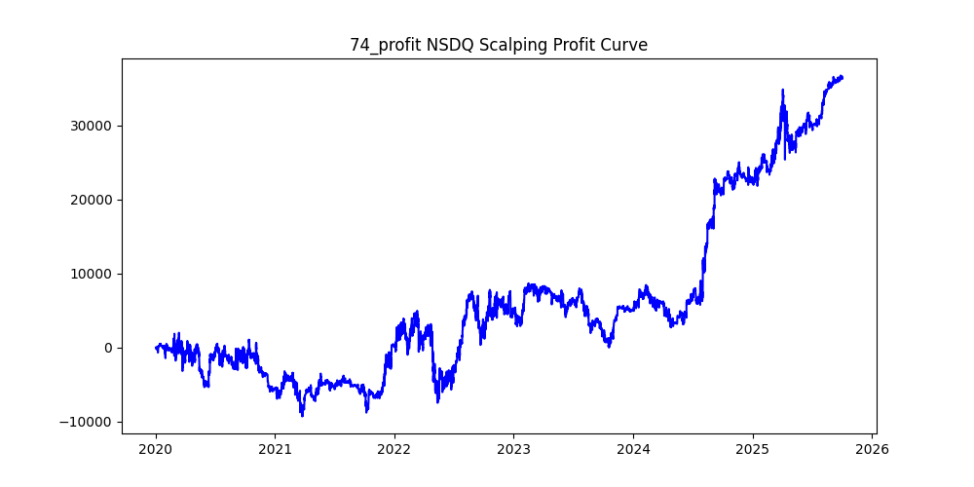
US100 | 39 | 26 | ema | 12 | 1.2 | 0.08 | 60 | 250 | 130 | 20 | 0 | 28484 | 0.5409352619 | 0.53688877967 | 16.1 | -50086.29 | 15292.74 | -3.2751678247
US100 | 23 | 18 | ema | 22 | 1 | 0.02 | 60 | 80 | 240 | 20 | 0 | 56704 | 0.43118651242 | 0.26930534001 | -30.2 | -78235.5 | 15270.69 | -5.1232459044
US100 | 82 | 24 | sma | 30 | 1.4 | 0.1 | 60 | 300 | 200 | 20 | 0 | 21143 | 0.51884784562 | 0.70923851866 | 7 | -40613.12 | 14995.43 | -2.7083664823
US100 | 57 | 16 | sma | 20 | 1.8 | 0.03 | 60 | 300 | 300 | 20 | 0 | 29558 | 0.50720617092 | 0.49204073347 | 2.1 | -41157.77 | 14543.74 | -2.8299302655
US100 | 89 | 32 | sma | 18 | 0.6 | 0.04 | 15 | 10 | 160 | 20 | 0 | 31071 | 0.11309581282 | 0.45441601493 | -10 | -33912.2 | 14119.16 | -2.4018567677
US100 | 17 | 20 | ema | 10 | 1.2 | 0.01 | 60 | 230 | 240 | 20 | 0 | 55172 | 0.50507503806 | 0.24836982527 | 1.5 | -52374.35 | 13703.06 | -3.822091562
US100 | 65 | 14 | sma | 12 | 1.2 | 0.05 | 60 | 120 | 290 | 20 | 0 | 39417 | 0.46896009336 | 0.31647436385 | -11.9 | -69063.8 | 12474.47 | -5.536411567
US100 | 78 | 6 | sma | 20 | 0.4 | 0.02 | 30 | 290 | 270 | 20 | 0 | 103957 | 0.50519926508 | 0.11798483989 | 1.6 | -97538.22 | 12265.35 | -7.9523389059
US100 | 83 | 16 | sma | 36 | 1.6 | 0.09 | 30 | 200 | 200 | 20 | 0 | 15039 | 0.49976727176 | 0.78755236385 | -0.1 | -23301.8 | 11844 | -1.9673927727
US100 | 12 | 36 | sma | 8 | 0.4 | 0.07 | 60 | 170 | 160 | 20 | 0 | 32617 | 0.51053131802 | 0.33409295766 | 3.9 | -50091.8 | 10897.11 | -4.5967967654
US100 | 72 | 24 | sma | 8 | 0.8 | 0.06 | 15 | 40 | 240 | 20 | 0 | 25393 | 0.28838656323 | 0.4287658016 | -40 | -55217.7 | 10887.65 | -5.0715902881
US100 | 35 | 26 | ema | 8 | 0.6 | 0.02 | 30 | 110 | 160 | 20 | 0 | 61400 | 0.47641693811 | 0.17169120521 | -8.4 | -96043.5 | 10541.84 | -9.1106960455
US100 | 10 | 22 | ema | 12 | 0.8 | 0.02 | 60 | 40 | 120 | 20 | 0 | 61425 | 0.35272283272 | 0.15900887261 | -40 | -112401 | 9767.12 | -11.508100648
US100 | 58 | 8 | sma | 26 | 0.6 | 0.05 | 5 | 280 | 200 | 20 | 0 | 24647 | 0.50874345762 | 0.35783787073 | 3.9 | -28623.9 | 8819.63 | -3.2454762842
US100 | 45 | 36 | ema | 32 | 0.6 | 0.06 | 60 | 250 | 80 | 20 | 0 | 37437 | 0.59187434891 | 0.23083126319 | 44.6 | -43629.1 | 8641.63 | -5.048711875
US100 | 37 | 22 | sma | 6 | 1.6 | 0.04 | 60 | 180 | 270 | 20 | 0 | 34734 | 0.49585420625 | 0.20711838544 | -1.2 | -42921.67 | 7194.05 | -5.9662735177
US100 | 54 | 18 | ema | 22 | 0.8 | 0.08 | 30 | 250 | 110 | 20 | 0 | 29957 | 0.56143806122 | 0.18402042928 | 26.6 | -51470.9 | 5512.7 | -9.3367859669
US100 | 46 | 28 | ema | 6 | 1.4 | 0.05 | 60 | 80 | 290 | 20 | 0 | 33494 | 0.42162775422 | 0.16327222786 | -38.1 | -52321.8 | 5468.64 | -9.5676073027
US100 | 52 | 20 | ema | 20 | 0.8 | 0.05 | 30 | 250 | 90 | 20 | 0 | 41282 | 0.5778547551 | 0.090024708105 | 35.3 | -47432 | 3716.4 | -12.762888817
US100 | 87 | 16 | ema | 28 | 0.6 | 0.04 | 60 | 60 | 60 | 20 | 0 | 61089 | 0.50658874757 | 0.042394375419 | 3.3 | -86932.4 | 2589.83 | -33.566836433
US100 | 85 | 6 | sma | 12 | 0.6 | 0.02 | 5 | 30 | 230 | 20 | 0 | 68834 | 0.24987651451 | 0.035998198565 | -30 | -93839.6 | 2477.9 | -37.870616248
US100 | 84 | 18 | sma | 20 | 1 | 0.04 | 15 | 120 | 100 | 20 | 0 | 35175 | 0.52537313433 | 0.031480028429 | 11.6 | -26955.9 | 1107.31 | -24.343589419
US100 | 80 | 8 | sma | 38 | 1.8 | 0.02 | 60 | 200 | 240 | 20 | 0 | 20595 | 0.50114105365 | 0.021374119932 | 0.5 | -32907 | 440.2 | -74.754656974
US100 | 40 | 16 | sma | 32 | 1.2 | 0.08 | 60 | 210 | 290 | 20 | 0 | 28874 | 0.50204336081 | 0.0084775230311 | 0.7 | -65750.49 | 244.78 | -268.61054825
US100 | 55 | 8 | sma | 8 | 1.2 | 0.03 | 10 | 220 | 200 | 20 | 0 | 31497 | 0.50506397435 | -0.064595675779 | 1.7 | -30020 | -2034.57 | 14.754960508
US100 | 36 | 26 | sma | 40 | 1 | 0.09 | 60 | 200 | 270 | 20 | 0 | 26778 | 0.50190454851 | -0.13201807454 | 0.75 | -62776.65 | -3535.18 | 17.757695506
US100 | 91 | 12 | ema | 28 | 0.6 | 0.01 | 5 | 50 | 200 | 20 | 0 | 63894 | 0.34676182427 | -0.057262497261 | -50 | -89412.2 | -3658.73 | 24.438042709
US100 | 81 | 18 | sma | 8 | 1.2 | 0.03 | 60 | 90 | 80 | 20 | 0 | 47584 | 0.52032195696 | -0.090770847344 | 8.3 | -62525.2 | -4319.24 | 14.475972625
US100 | 43 | 34 | ema | 22 | 0.8 | 0.01 | 30 | 230 | 290 | 20 | 0 | 58548 | 0.49972671996 | -0.079520393523 | 0 | -62349.5 | -4655.76 | 13.39190594
US100 | 5 | 32 | sma | 16 | 0.8 | 0.03 | 60 | 290 | 180 | 20 | 0 | 45572 | 0.51825682437 | -0.10365575353 | 5.9 | -81460.3 | -4723.8 | 17.244654727
US100 | 77 | 8 | ema | 6 | 1.4 | 0.03 | 60 | 250 | 230 | 20 | 0 | 20404 | 0.50514604979 | -0.29152519114 | 1.655 | -23627.9 | -5948.28 | 3.9722239034
US100 | 44 | 8 | sma | 18 | 1.4 | 0.01 | 60 | 300 | 280 | 20 | 0 | 39191 | 0.50542216325 | -0.17578908423 | 1.7 | -45409.9 | -6889.35 | 6.5913184843
US100 | 66 | 40 | ema | 30 | 0.4 | 0.08 | 30 | 210 | 140 | 20 | 0 | 26679 | 0.52681884628 | -0.28141122231 | 11 | -63310.5 | -7507.77 | 8.4326637603
US100 | 98 | 26 | sma | 8 | 0.4 | 0.07 | 15 | 50 | 270 | 20 | 0 | 25101 | 0.32114258396 | -0.38516035218 | -50 | -59761.3 | -9667.91 | 6.1814083913
US100 | 71 | 26 | ema | 34 | 1.4 | 0.04 | 30 | 30 | 120 | 20 | 0 | 30957 | 0.28600962626 | -0.34577220015 | -30 | -64572.4 | -10704.07 | 6.0325091297
US100 | 93 | 6 | ema | 28 | 1.2 | 0.1 | 30 | 280 | 130 | 20 | 0 | 9075 | 0.54336088154 | -1.2016 | 21.1 | -29000.6 | -10904.52 | 2.6595026649
US100 | 62 | 32 | sma | 18 | 0.6 | 0.04 | 15 | 200 | 250 | 20 | 0 | 31071 | 0.49457693669 | -0.43512922017 | -2 | -62865.6 | -13519.9 | 4.6498568776
US100 | 67 | 34 | ema | 16 | 1 | 0.07 | 60 | 140 | 250 | 20 | 0 | 31347 | 0.48093916483 | -0.43610042428 | -7 | -47646.7 | -13670.44 | 3.4853815971
US100 | 90 | 32 | sma | 32 | 0.4 | 0.09 | 60 | 150 | 300 | 20 | 0 | 29114 | 0.48392525933 | -0.49067871127 | -5.5 | -64178 | -14285.62 | 4.4924896504
US100 | 41 | 40 | sma | 16 | 1 | 0.04 | 30 | 40 | 150 | 20 | 0 | 33527 | 0.32406716974 | -0.50330688699 | -40 | -76313 | -16874.37 | 4.5224206889
US100 | 47 | 34 | sma | 6 | 1.6 | 0.08 | 60 | 200 | 130 | 20 | 0 | 22730 | 0.52815662121 | -0.81183150022 | 10.8 | -33494.92 | -18452.93 | 1.8151545581
US100 | 99 | 18 | sma | 22 | 3 | 0.02 | 30 | 170 | 190 | 20 | 0 | 9649 | 0.49113897813 | -2.1465364286 | -3 | -30060.8 | -20711.93 | 1.451376091
US100 | 53 | 12 | ema | 26 | 0.4 | 0.07 | 60 | 190 | 60 | 20 | 0 | 57527 | 0.62880038938 | -0.41342569576 | 60 | -63017.7 | -23783.14 | 2.6496795629
US100 | 24 | 24 | ema | 6 | 0.8 | 0.03 | 60 | 120 | 190 | 20 | 0 | 55172 | 0.47761545712 | -0.44051638512 | -8.3 | -92918.9 | -24304.17 | 3.8231669709
US100 | 95 | 38 | ema | 6 | 0.8 | 0.06 | 15 | 210 | 160 | 20 | 0 | 17141 | 0.51356396943 | -1.441889038 | 5.7 | -42772.5 | -24715.42 | 1.7305997632
US100 | 63 | 34 | ema | 20 | 1.4 | 0.07 | 60 | 190 | 240 | 20 | 0 | 26559 | 0.49704431643 | -0.94812794156 | -0.9 | -40946.14 | -25181.33 | 1.6260515231
US100 | 49 | 34 | ema | 14 | 0.8 | 0.1 | 60 | 300 | 250 | 20 | 0 | 26096 | 0.51299049663 | -1.0731732833 | 4.8 | -85958.77 | -28005.53 | 3.0693498748
US100 | 68 | 12 | sma | 20 | 2 | 0.01 | 60 | 60 | 170 | 20 | 0 | 24893 | 0.39565339654 | -1.1565283413 | -60 | -61606.2 | -28789.46 | 2.139887306
US100 | 79 | 16 | ema | 20 | 1.6 | 0.03 | 60 | 70 | 190 | 20 | 0 | 30831 | 0.41166358535 | -1.1296221336 | -46.4 | -66929.7 | -34827.38 | 1.9217552397
US100 | 88 | 14 | ema | 8 | 1.4 | 0.05 | 30 | 50 | 200 | 20 | 0 | 26593 | 0.34467717068 | -1.3395201745 | -50 | -83442.4 | -35621.86 | 2.3424492713
US100 | 61 | 22 | ema | 32 | 0.4 | 0.04 | 30 | 290 | 280 | 20 | 0 | 53904 | 0.50478628673 | -0.6660234862 | 1.5 | -91420.03 | -35901.33 | 2.5464246032
US100 | 33 | 12 | sma | 38 | 1.6 | 0.01 | 60 | 140 | 180 | 20 | 0 | 37134 | 0.48833952712 | -1.0028302903 | -4.25 | -57018 | -37239.1 | 1.5311325999
US100 | 21 | 6 | sma | 26 | 0.6 | 0.07 | 60 | 200 | 150 | 20 | 0 | 57168 | 0.51973131822 | -0.65146235656 | 7.2 | -115452.7 | -37242.8 | 3.100000537
US100 | 73 | 6 | ema | 16 | 0.6 | 0.03 | 10 | 180 | 250 | 20 | 0 | 57960 | 0.48940648723 | -0.67796394065 | -3.8 | -73909.6 | -39294.79 | 1.8809007505
US100 | 59 | 20 | ema | 8 | 1.4 | 0.09 | 60 | 120 | 190 | 20 | 0 | 23834 | 0.46790299572 | -1.7638252077 | -13.05 | -70634.1 | -42039.01 | 1.6802036965
US100 | 64 | 10 | sma | 26 | 0.4 | 0.09 | 60 | 260 | 240 | 20 | 0 | 48429 | 0.51275062463 | -0.9574104359 | 4.07 | -144310.58 | -46366.43 | 3.1123936003
US100 | 70 | 16 | sma | 14 | 2 | 0.01 | 60 | 220 | 240 | 20 | 0 | 30331 | 0.49833503676 | -1.572821206 | -0.3 | -61563.76 | -47705.24 | 1.2905030978
US100 | 13 | 24 | sma | 8 | 0.6 | 0.03 | 60 | 170 | 160 | 20 | 0 | 54237 | 0.50668362926 | -1.0171886351 | 2.2 | -119066.7 | -55169.26 | 2.158207306
US100 | 50 | 12 | sma | 34 | 0.6 | 0.03 | 30 | 160 | 190 | 20 | 0 | 63874 | 0.49394119673 | -0.88916757992 | -1.9 | -94581.4 | -56794.69 | 1.665321177
US100 | 30 | 12 | sma | 40 | 0.4 | 0.09 | 60 | 240 | 160 | 20 | 0 | 44644 | 0.52372099274 | -1.4657107338 | 8.575 | -149174.66 | -65435.19 | 2.2797314411
US100 | 2 | 6 | sma | 26 | 0.6 | 0.01 | 60 | 160 | 140 | 20 | 0 | 97800 | 0.50883435583 | -0.83888210634 | 2.9 | -195256.8 | -82042.67 | 2.3799420472
US100 | 0 | 8 | ema | 22 | 0.6 | 0.02 | 60 | 160 | 170 | 20 | 0 | 85490 | 0.49907591531 | -1.0436442859 | -0.2 | -163531.91 | -89221.15 | 1.8328827862

XAUUSD
symbol | i | ma_term | ma_method | atr_term | atr_shift_multiply | trend_threshold | upper_timeframe | sl | tp | trade_max | volume | trades | win_rate | profit_mean | profit_median | drawdown_min | profit
XAUUSD | 1 | 14 | ema | 6 | 0.6 | 0.03 | 60 | 11 | 29 | 20 | 0 | 70414 | 0.47115630414 | 0.39997202261 | -0.785 | -4025.91 | 28163.63 | -0.1429471272
XAUUSD | 0 | 10 | ema | 10 | 0.4 | 0.02 | 30 | 6 | 24 | 20 | 0 | 91847 | 0.39996951452 | 0.254331007 | -4.09 | -3511.92 | 23359.54 | -0.1503420016
XAUUSD | 2 | 10 | sma | 24 | 0.4 | 0.01 | 30 | 5 | 17 | 20 | 0 | 98413 | 0.37900480628 | 0.22008789489 | -5 | -5479.18 | 21659.51 | -0.25296878831
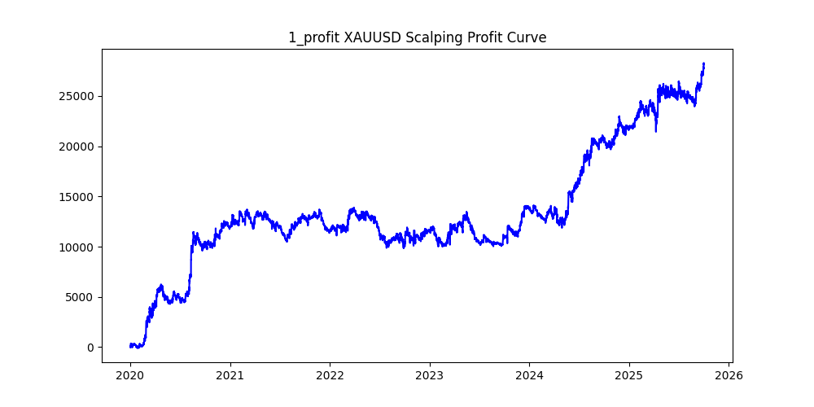
XAUUSD | 4 | 10 | sma | 8 | 0.6 | 0.06 | 60 | 15 | 26 | 20 | 0 | 53151 | 0.48670768189 | 0.35521683505 | -0.36 | -4514.8 | 18880.13 | -0.23912970938
XAUUSD | 3 | 16 | sma | 10 | 0.6 | 0.04 | 60 | 14 | 21 | 20 | 0 | 56342 | 0.4889247808 | 0.30883656952 | -0.32 | -3566.27 | 17400.47 | -0.2049525099
XAUUSD | 18 | 12 | ema | 34 | 0.6 | 0.03 | 30 | 23 | 24 | 20 | 0 | 63692 | 0.50394084029 | 0.26461580732 | 0.11 | -3959.17 | 16853.91 | -0.23491106811
XAUUSD | 7 | 20 | ema | 16 | 0.6 | 0.05 | 60 | 13 | 24 | 20 | 0 | 49771 | 0.48096280967 | 0.33274035081 | -0.51 | -4309.81 | 16560.82 | -0.26024134071
XAUUSD | 64 | 20 | ema | 16 | 0.8 | 0.1 | 60 | 13 | 27 | 20 | 0 | 25684 | 0.485321601 | 0.61387244977 | -0.45 | -2412.69 | 15766.7 | -0.15302441221
XAUUSD | 20 | 32 | ema | 22 | 0.6 | 0.05 | 60 | 8 | 25 | 20 | 0 | 41749 | 0.43876500036 | 0.37550839541 | -1.93 | -3220.09 | 15677.1 | -0.20540087133
XAUUSD | 12 | 8 | ema | 14 | 0.8 | 0.05 | 60 | 18 | 19 | 20 | 0 | 49159 | 0.50015256616 | 0.29581968714 | 0.01 | -3578.89 | 14542.2 | -0.24610375321
XAUUSD | 11 | 10 | sma | 14 | 0.4 | 0.01 | 15 | 13 | 23 | 20 | 0 | 100660 | 0.48251539837 | 0.14370117226 | -0.47 | -3695.02 | 14464.96 | -0.25544626463
XAUUSD | 17 | 12 | sma | 38 | 1 | 0.03 | 30 | 18 | 20 | 20 | 0 | 46695 | 0.50210943356 | 0.30139800835 | 0.06 | -1715 | 14073.78 | -0.12185780934
XAUUSD | 5 | 24 | ema | 6 | 0.4 | 0.02 | 60 | 7 | 18 | 20 | 0 | 68792 | 0.42733166647 | 0.20416908943 | -2.46 | -5254.92 | 14045.2 | -0.37414347962
XAUUSD | 15 | 20 | ema | 34 | 0.4 | 0.02 | 60 | 17 | 14 | 20 | 0 | 73353 | 0.5081728082 | 0.18372663695 | 0.23 | -6081.04 | 13476.9 | -0.4512194941
XAUUSD | 23 | 10 | sma | 34 | 0.4 | 0.07 | 60 | 22 | 21 | 20 | 0 | 51629 | 0.49935113986 | 0.24857076449 | -0.01 | -6612.63 | 12833.46 | -0.5152647844
XAUUSD | 30 | 32 | ema | 18 | 0.6 | 0.06 | 30 | 25 | 28 | 20 | 0 | 29851 | 0.50420421426 | 0.41641586547 | 0.11 | -2878.61 | 12430.43 | -0.23157766867
XAUUSD | 6 | 28 | sma | 6 | 0.6 | 0.03 | 30 | 17 | 16 | 20 | 0 | 47687 | 0.50575628578 | 0.25120242414 | 0.16 | -3658.28 | 11979.09 | -0.30538880666
XAUUSD | 8 | 10 | ema | 8 | 0.4 | 0.09 | 60 | 6 | 12 | 20 | 0 | 45012 | 0.41371189905 | 0.26251910602 | -3.82 | -3559.38 | 11816.51 | -0.30122091887
XAUUSD | 97 | 8 | sma | 24 | 0.4 | 0.06 | 30 | 28 | 23 | 20 | 0 | 48815 | 0.50449656868 | 0.23713776503 | 0.13 | -3728.08 | 11575.88 | -0.32205586098
XAUUSD | 25 | 12 | sma | 8 | 0.6 | 0.01 | 15 | 13 | 21 | 20 | 0 | 86630 | 0.48394320674 | 0.12690349763 | -0.43 | -2463.51 | 10993.65 | -0.2240848126
XAUUSD | 14 | 6 | ema | 20 | 0.6 | 0.05 | 30 | 6 | 16 | 20 | 0 | 49279 | 0.40165181923 | 0.22158789748 | -4.31 | -2017.17 | 10919.63 | -0.1847287866
XAUUSD | 53 | 20 | sma | 8 | 1.2 | 0.07 | 60 | 7 | 30 | 20 | 0 | 29252 | 0.41774921373 | 0.36561876111 | -2.92 | -2565.74 | 10695.08 | -0.23989909379
XAUUSD | 24 | 12 | ema | 8 | 0.8 | 0.03 | 15 | 8 | 20 | 20 | 0 | 49394 | 0.43881847998 | 0.20434101308 | -2.01 | -2453.95 | 10093.22 | -0.2431285556
XAUUSD | 29 | 34 | sma | 38 | 0.4 | 0.01 | 30 | 18 | 11 | 20 | 0 | 62881 | 0.52864935354 | 0.15634802246 | 0.81 | -3659.07 | 9831.32 | -0.37218501686
XAUUSD | 9 | 20 | sma | 20 | 0.8 | 0.04 | 60 | 21 | 8 | 20 | 0 | 47522 | 0.56470687261 | 0.202873406 | 2.19 | -2500.19 | 9640.95 | -0.25933025272
XAUUSD | 44 | 8 | sma | 32 | 1 | 0.02 | 15 | 9 | 18 | 20 | 0 | 51301 | 0.4585680591 | 0.18448568254 | -1.24 | -1691.74 | 9464.3 | -0.17874961698
XAUUSD | 19 | 16 | sma | 32 | 1 | 0.06 | 60 | 8 | 9 | 20 | 0 | 36085 | 0.48953858944 | 0.25804849661 | -0.39 | -2593.92 | 9311.68 | -0.27856627376
XAUUSD | 21 | 20 | ema | 40 | 0.4 | 0.04 | 60 | 17 | 4 | 20 | 0 | 59430 | 0.66690223793 | 0.15301447081 | 4 | -2240.44 | 9093.65 | -0.2463741182
XAUUSD | 10 | 18 | ema | 8 | 0.4 | 0.05 | 60 | 18 | 6 | 20 | 0 | 56237 | 0.60088553799 | 0.15949197148 | 4.67 | -4149.42 | 8969.35 | -0.46262215211
XAUUSD | 86 | 8 | sma | 38 | 0.6 | 0.03 | 10 | 11 | 24 | 20 | 0 | 55141 | 0.46660379754 | 0.1582241889 | -0.97 | -2561.23 | 8724.64 | -0.29356282895
XAUUSD | 43 | 10 | sma | 6 | 1 | 0.06 | 60 | 17 | 15 | 20 | 0 | 40470 | 0.50360761058 | 0.21320014826 | 0.11 | -3998.44 | 8628.21 | -0.46341477549
XAUUSD | 41 | 32 | sma | 16 | 0.8 | 0.02 | 60 | 17 | 15 | 20 | 0 | 50205 | 0.50664276466 | 0.17064077283 | 0.17 | -4279.13 | 8567.02 | -0.49948873704
XAUUSD | 13 | 22 | sma | 14 | 1 | 0.01 | 60 | 13 | 13 | 20 | 0 | 58449 | 0.50175366559 | 0.14212629814 | 0.05 | -5033.72 | 8307.14 | -0.60595102526
XAUUSD | 99 | 24 | sma | 12 | 1.4 | 0.01 | 60 | 20 | 21 | 20 | 0 | 48466 | 0.50074278876 | 0.17060062724 | 0.02 | -5180.44 | 8268.33 | -0.62654006311
XAUUSD | 66 | 22 | sma | 6 | 0.8 | 0.08 | 30 | 12 | 17 | 20 | 0 | 21379 | 0.48617802516 | 0.37757846485 | -0.38 | -3912.4 | 8072.25 | -0.48467279879
XAUUSD | 60 | 28 | ema | 26 | 0.8 | 0.03 | 15 | 10 | 22 | 20 | 0 | 37536 | 0.46224957374 | 0.20386082694 | -1.08 | -2940.85 | 7652.12 | -0.3843183327
XAUUSD | 51 | 6 | ema | 10 | 0.8 | 0.02 | 60 | 28 | 15 | 20 | 0 | 61743 | 0.51260871678 | 0.1229729686 | 0.32 | -5725.04 | 7592.72 | -0.75401700576
XAUUSD | 68 | 20 | sma | 22 | 0.4 | 0.06 | 60 | 21 | 3 | 20 | 0 | 43819 | 0.72683082681 | 0.17259293914 | 3 | -2245.96 | 7562.85 | -0.29697270209
XAUUSD | 39 | 34 | sma | 38 | 0.6 | 0.04 | 60 | 27 | 15 | 20 | 0 | 41490 | 0.51520848397 | 0.17995902627 | 0.41 | -4416.46 | 7466.5 | -0.59150338177
XAUUSD | 76 | 26 | ema | 40 | 1.4 | 0.03 | 30 | 16 | 24 | 20 | 0 | 33036 | 0.49657948904 | 0.22397808451 | -0.08 | -1768.27 | 7399.34 | -0.23897671955
XAUUSD | 54 | 32 | ema | 10 | 0.4 | 0.09 | 30 | 19 | 11 | 20 | 0 | 19778 | 0.54262311659 | 0.37129689554 | 1.33 | -2923.88 | 7343.51 | -0.39815837386
XAUUSD | 42 | 28 | sma | 8 | 0.8 | 0.04 | 30 | 25 | 14 | 20 | 0 | 38036 | 0.51945525292 | 0.19047639079 | 0.54 | -1983.29 | 7244.96 | -0.27374754312
XAUUSD | 16 | 38 | ema | 16 | 2.2 | 0.03 | 60 | 6 | 22 | 20 | 0 | 25295 | 0.40838110298 | 0.28433247677 | -3.75 | -1776.64 | 7192.19 | -0.24702350744
XAUUSD | 63 | 36 | sma | 16 | 1 | 0.09 | 60 | 25 | 29 | 20 | 0 | 21211 | 0.50242798548 | 0.33634623544 | 0.05 | -2788.79 | 7134.24 | -0.3909021844
XAUUSD | 49 | 40 | sma | 20 | 0.4 | 0.06 | 30 | 30 | 18 | 20 | 0 | 27106 | 0.51527337121 | 0.26163211097 | 0.42 | -3036.63 | 7091.8 | -0.42818889422
XAUUSD | 36 | 16 | sma | 6 | 1.4 | 0.01 | 10 | 5 | 23 | 20 | 0 | 43431 | 0.37691971173 | 0.15909235339 | -5 | -1578.2 | 6909.54 | -0.22840883764
XAUUSD | 58 | 14 | ema | 38 | 0.6 | 0.08 | 30 | 5 | 16 | 20 | 0 | 27170 | 0.36518218623 | 0.25286050791 | -5 | -3516.69 | 6870.22 | -0.51187443779
XAUUSD | 26 | 32 | sma | 40 | 2.4 | 0.03 | 60 | 6 | 22 | 20 | 0 | 22445 | 0.40597014925 | 0.30246290933 | -3.8 | -1383.79 | 6788.78 | -0.20383485693
XAUUSD | 28 | 28 | sma | 28 | 1 | 0.05 | 60 | 17 | 24 | 20 | 0 | 35334 | 0.49264164827 | 0.18934425766 | -0.17 | -4320.8 | 6690.29 | -0.64583149609
XAUUSD | 27 | 34 | ema | 40 | 1.8 | 0.03 | 60 | 8 | 14 | 20 | 0 | 29829 | 0.45871467364 | 0.22123705119 | -1.36 | -2435.96 | 6599.28 | -0.36912511668
XAUUSD | 71 | 32 | ema | 32 | 0.4 | 0.08 | 30 | 27 | 14 | 20 | 0 | 22871 | 0.52546893446 | 0.28029382187 | 0.75 | -4268.59 | 6410.6 | -0.66586434967
XAUUSD | 50 | 22 | sma | 14 | 2.4 | 0.03 | 60 | 8 | 29 | 20 | 0 | 21049 | 0.44329896907 | 0.29909876954 | -1.74 | -1515.82 | 6295.73 | -0.24076953745
XAUUSD | 32 | 32 | sma | 16 | 0.8 | 0.04 | 60 | 27 | 12 | 20 | 0 | 40709 | 0.52617357341 | 0.15447763394 | 0.76 | -3361.69 | 6288.63 | -0.53456635229
XAUUSD | 84 | 36 | sma | 14 | 0.6 | 0.04 | 30 | 26 | 26 | 20 | 0 | 37058 | 0.50353499919 | 0.16901181931 | 0.1 | -2994.03 | 6263.24 | -0.47803213672
XAUUSD | 72 | 38 | ema | 32 | 2.6 | 0.06 | 60 | 4 | 8 | 20 | 0 | 13532 | 0.3967632279 | 0.46199527047 | -4 | -510.62 | 6251.72 | -0.081676722566
XAUUSD | 33 | 16 | ema | 28 | 0.8 | 0.04 | 30 | 7 | 9 | 20 | 0 | 44702 | 0.46930786095 | 0.13857277079 | -1.12 | -1491.82 | 6194.48 | -0.24083054591
XAUUSD | 78 | 24 | ema | 32 | 2 | 0.01 | 60 | 10 | 23 | 20 | 0 | 30281 | 0.47062514448 | 0.20411049833 | -0.76 | -2455.45 | 6180.67 | -0.39727893578
XAUUSD | 37 | 28 | sma | 28 | 1 | 0.05 | 60 | 7 | 10 | 20 | 0 | 35334 | 0.4586234222 | 0.17092120903 | -1.44 | -2925.62 | 6039.33 | -0.48442790839
XAUUSD | 34 | 26 | sma | 6 | 0.6 | 0.05 | 60 | 4 | 8 | 20 | 0 | 41852 | 0.38375704865 | 0.13462606327 | -4 | -2209.06 | 5634.37 | -0.39206867849
XAUUSD | 56 | 20 | sma | 38 | 0.6 | 0.07 | 30 | 23 | 7 | 20 | 0 | 27328 | 0.59653103044 | 0.2057768589 | 4.11 | -2390.81 | 5623.47 | -0.42514852929
XAUUSD | 57 | 18 | sma | 12 | 1.4 | 0.01 | 10 | 10 | 24 | 20 | 0 | 39132 | 0.46642134315 | 0.14344858428 | -0.89 | -2580.8 | 5613.43 | -0.45975455292
XAUUSD | 35 | 38 | ema | 26 | 2.4 | 0.01 | 60 | 4 | 13 | 20 | 0 | 26850 | 0.35891992551 | 0.20773929236 | -4 | -1818.03 | 5577.8 | -0.3259403349
XAUUSD | 31 | 32 | sma | 26 | 1 | 0.05 | 60 | 13 | 18 | 20 | 0 | 34000 | 0.48394117647 | 0.16010294118 | -0.44 | -5192.19 | 5443.5 | -0.95383301185
XAUUSD | 81 | 8 | ema | 16 | 1.2 | 0.05 | 60 | 11 | 10 | 20 | 0 | 26686 | 0.50861875141 | 0.20143708311 | 0.29 | -2022.74 | 5375.55 | -0.37628521733
XAUUSD | 59 | 22 | sma | 24 | 1.2 | 0.01 | 30 | 4 | 16 | 20 | 0 | 52879 | 0.34412526712 | 0.099732218839 | -4 | -3889.07 | 5273.74 | -0.73744060193
XAUUSD | 77 | 36 | sma | 30 | 2 | 0.05 | 60 | 6 | 30 | 20 | 0 | 22521 | 0.3998934328 | 0.21878957418 | -4.24 | -1869.22 | 4927.36 | -0.37935527341
XAUUSD | 47 | 32 | ema | 40 | 1 | 0.05 | 60 | 24 | 10 | 20 | 0 | 35667 | 0.53920991393 | 0.13643984636 | 1.14 | -4483.4 | 4866.4 | -0.92129705737
XAUUSD | 83 | 36 | sma | 6 | 2.4 | 0.06 | 60 | 4 | 7 | 20 | 0 | 18641 | 0.40968832144 | 0.24628292474 | -4 | -1471.1 | 4590.96 | -0.32043407043
XAUUSD | 74 | 28 | sma | 16 | 2.6 | 0.03 | 60 | 3 | 14 | 20 | 0 | 20325 | 0.3009102091 | 0.2142897909 | -3 | -1152.8 | 4355.44 | -0.26468049152
XAUUSD | 90 | 22 | sma | 20 | 2.4 | 0.04 | 60 | 17 | 11 | 20 | 0 | 18512 | 0.52625324114 | 0.23306017718 | 0.725 | -1018.48 | 4314.41 | -0.23606472264
XAUUSD | 70 | 32 | sma | 14 | 1.8 | 0.05 | 60 | 13 | 20 | 20 | 0 | 25718 | 0.48036394743 | 0.15956334085 | -0.56 | -3819.97 | 4103.65 | -0.9308712975
XAUUSD | 46 | 24 | ema | 40 | 0.6 | 0.1 | 60 | 5 | 5 | 20 | 0 | 26043 | 0.50309104174 | 0.15294973697 | 0.19 | -2388.91 | 3983.27 | -0.59973589538
XAUUSD | 55 | 26 | sma | 12 | 2.2 | 0.02 | 60 | 2 | 23 | 20 | 0 | 28890 | 0.22187608169 | 0.13426306681 | -2 | -2290.23 | 3878.86 | -0.5904389434
XAUUSD | 93 | 36 | ema | 38 | 2.2 | 0.04 | 60 | 29 | 8 | 20 | 0 | 21467 | 0.566264499 | 0.17682396236 | 2.19 | -1388.17 | 3795.88 | -0.36570439529
XAUUSD | 85 | 18 | ema | 24 | 0.4 | 0.06 | 10 | 5 | 19 | 20 | 0 | 20061 | 0.34898559394 | 0.18639848462 | -5 | -1266 | 3739.34 | -0.33856242011
XAUUSD | 62 | 24 | ema | 28 | 2.2 | 0.03 | 60 | 18 | 12 | 20 | 0 | 20925 | 0.52186379928 | 0.17406833931 | 0.62 | -1989.25 | 3642.38 | -0.5461401611
XAUUSD | 48 | 24 | ema | 24 | 0.4 | 0.07 | 30 | 6 | 12 | 20 | 0 | 29916 | 0.41095066185 | 0.11860709988 | -4.095 | -3859.49 | 3548.25 | -1.08771648
XAUUSD | 96 | 16 | ema | 20 | 0.8 | 0.02 | 5 | 5 | 19 | 20 | 0 | 17805 | 0.35804549284 | 0.18682898062 | -5 | -1103.45 | 3326.49 | -0.33171601297
XAUUSD | 92 | 26 | sma | 6 | 1.8 | 0.01 | 60 | 16 | 11 | 20 | 0 | 41049 | 0.51972033423 | 0.075428877683 | 0.55 | -4365.52 | 3096.28 | -1.4099241671
XAUUSD | 73 | 16 | sma | 14 | 0.4 | 0.03 | 10 | 19 | 11 | 20 | 0 | 51208 | 0.53296359944 | 0.058446141228 | 0.98 | -2296.72 | 2992.91 | -0.76738692443
XAUUSD | 40 | 24 | sma | 18 | 1.2 | 0.06 | 60 | 13 | 13 | 20 | 0 | 30918 | 0.4980917265 | 0.088590788537 | -0.04 | -3984.01 | 2739.05 | -1.4545225534
XAUUSD | 45 | 18 | sma | 34 | 1.2 | 0.05 | 30 | 15 | 7 | 20 | 0 | 28444 | 0.57534102095 | 0.095712628322 | 2.82 | -1550.11 | 2722.45 | -0.56938052122
XAUUSD | 87 | 32 | sma | 30 | 2 | 0.01 | 10 | 7 | 16 | 20 | 0 | 10589 | 0.4341297573 | 0.25463783171 | -2.26 | -748.49 | 2696.36 | -0.27759275468
XAUUSD | 38 | 26 | sma | 24 | 0.8 | 0.08 | 30 | 5 | 9 | 20 | 0 | 19856 | 0.40889403707 | 0.12605308219 | -5 | -2906.87 | 2502.91 | -1.1613961349
XAUUSD | 88 | 30 | ema | 34 | 1.4 | 0.01 | 10 | 12 | 29 | 20 | 0 | 23506 | 0.477154769 | 0.1038951757 | -0.61 | -1384.68 | 2442.16 | -0.56698987781
XAUUSD | 65 | 34 | ema | 18 | 1.2 | 0.04 | 60 | 20 | 13 | 20 | 0 | 36945 | 0.51213966707 | 0.057703072134 | 0.33 | -4463.62 | 2131.84 | -2.0937875263
XAUUSD | 69 | 26 | ema | 40 | 1.6 | 0.01 | 10 | 26 | 29 | 20 | 0 | 20955 | 0.50212359819 | 0.099427821522 | 0.06 | -1544.82 | 2083.51 | -0.74145072498
XAUUSD | 95 | 12 | sma | 36 | 1.2 | 0.05 | 30 | 26 | 8 | 20 | 0 | 28541 | 0.56841035703 | 0.069652780211 | 2.36 | -1643.5 | 1987.96 | -0.82672689591
XAUUSD | 98 | 26 | ema | 18 | 1 | 0.08 | 60 | 2 | 25 | 20 | 0 | 27404 | 0.20216026857 | 0.071371697562 | -2 | -1599.09 | 1955.87 | -0.81758501332
XAUUSD | 22 | 40 | sma | 22 | 1 | 0.01 | 60 | 3 | 9 | 20 | 0 | 48471 | 0.32006766933 | 0.035661735883 | -3 | -5406.13 | 1728.56 | -3.1275339011
XAUUSD | 80 | 22 | sma | 36 | 1.6 | 0.05 | 30 | 5 | 3 | 20 | 0 | 21782 | 0.60908089248 | 0.064427508952 | 3 | -698.98 | 1403.36 | -0.49807604606
XAUUSD | 89 | 8 | ema | 14 | 1.2 | 0.06 | 30 | 4 | 8 | 20 | 0 | 18127 | 0.38324047002 | 0.06340652066 | -4 | -1115.87 | 1149.37 | -0.97085359806
XAUUSD | 61 | 28 | sma | 20 | 0.4 | 0.01 | 15 | 21 | 10 | 20 | 0 | 72983 | 0.53689215297 | 0.0068414562295 | 1.05 | -4853.49 | 499.31 | -9.7203941439
XAUUSD | 52 | 32 | sma | 40 | 1.4 | 0.06 | 60 | 24 | 19 | 20 | 0 | 25970 | 0.50111667308 | 0.017239892183 | 0.04 | -6816.06 | 447.72 | -15.223934602
XAUUSD | 75 | 36 | sma | 36 | 1.8 | 0.01 | 10 | 19 | 3 | 20 | 0 | 12242 | 0.72643358928 | 0.013509230518 | 3 | -846.01 | 165.38 | -5.1155520619
XAUUSD | 82 | 38 | ema | 34 | 1.2 | 0.05 | 60 | 15 | 5 | 20 | 0 | 31570 | 0.61745327843 | -0.0017671840355 | 5 | -4509.46 | -55.79 | 80.829180857
XAUUSD | 91 | 36 | sma | 26 | 0.8 | 0.01 | 15 | 8 | 10 | 20 | 0 | 49118 | 0.47550796042 | -0.014355429781 | -0.76 | -3097.98 | -705.11 | 4.3936123442
XAUUSD | 67 | 26 | ema | 8 | 0.8 | 0.03 | 15 | 29 | 8 | 20 | 0 | 40667 | 0.57274940369 | -0.021674576438 | 2.48 | -4004.06 | -881.44 | 4.5426347795
XAUUSD | 94 | 36 | sma | 16 | 2.4 | 0.01 | 10 | 27 | 29 | 20 | 0 | 6512 | 0.50030712531 | -0.21562807125 | 0.015 | -1757.25 | -1404.17 | 1.2514510351
XAUUSD | 79 | 38 | sma | 34 | 1.2 | 0.01 | 10 | 20 | 16 | 20 | 0 | 22122 | 0.50881475454 | -0.079462073954 | 0.24 | -2684.53 | -1757.86 | 1.5271580217

USDJPY
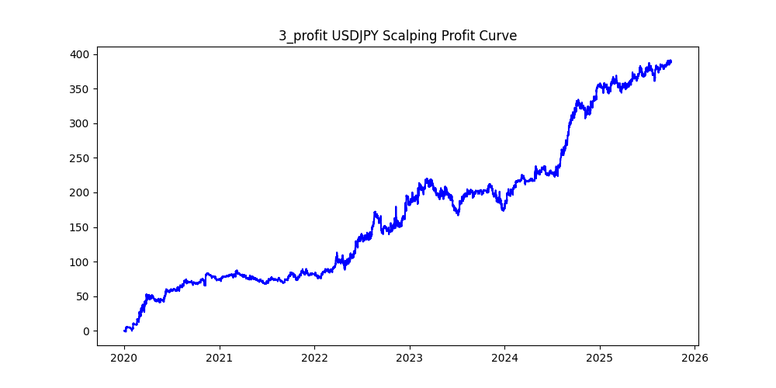
symbol | i | ma_term | ma_method | atr_term | atr_shift_multiply | trend_threshold | upper_timeframe | sl | tp | trade_max | volume | trades | win_rate | profit_mean | profit_median | drawdown_min | profit
USDJPY | 13 | 22 | sma | 26 | 0.4 | 0.04 | 60 | 0.28 | 0.49 | 20 | 0 | 38578 | 0.45139716937 | 0.015080512209 | -0.054 | -102.938 | 581.776 | -0.17693751547
USDJPY | 4 | 8 | ema | 26 | 0.6 | 0.02 | 30 | 0.22 | 0.25 | 20 | 0 | 66675 | 0.48404949381 | 0.00716287964 | -0.019 | -118.294 | 477.585 | -0.24769203388
USDJPY | 11 | 38 | ema | 34 | 0.4 | 0.02 | 60 | 0.26 | 0.49 | 20 | 0 | 49311 | 0.44511366632 | 0.0088637220904 | -0.055 | -124.988 | 437.079 | -0.28596203432
USDJPY | 14 | 6 | sma | 10 | 0.4 | 0.01 | 15 | 0.39 | 0.3 | 20 | 0 | 105234 | 0.52848889142 | 0.003924111979 | 0.029 | -116.671 | 412.95 | -0.28253057271
USDJPY | 3 | 20 | ema | 32 | 1 | 0.02 | 15 | 0.22 | 0.47 | 20 | 0 | 34795 | 0.4165541026 | 0.011217013939 | -0.13 | -53.511 | 390.296 | -0.13710363416
USDJPY | 33 | 22 | ema | 32 | 1.6 | 0.01 | 60 | 0.18 | 0.41 | 20 | 0 | 41025 | 0.41284582572 | 0.0089565630713 | -0.117 | -90.709 | 367.443 | -0.24686550023
USDJPY | 0 | 10 | sma | 12 | 0.4 | 0.04 | 60 | 0.24 | 0.31 | 20 | 0 | 55020 | 0.46728462377 | 0.0061479462014 | -0.04 | -172.06 | 338.26 | -0.50866197599
USDJPY | 37 | 8 | sma | 6 | 1 | 0.02 | 15 | 0.17 | 0.32 | 20 | 0 | 42268 | 0.40825210561 | 0.0076030803445 | -0.17 | -50.529 | 321.367 | -0.15723145189
USDJPY | 30 | 18 | ema | 24 | 1 | 0.03 | 60 | 0.24 | 0.34 | 20 | 0 | 42745 | 0.45974967832 | 0.0068325652123 | -0.049 | -126.718 | 292.058 | -0.43387957187
USDJPY | 18 | 26 | sma | 36 | 1 | 0.01 | 15 | 0.05 | 0.49 | 20 | 0 | 47170 | 0.18369726521 | 0.0060662073352 | -0.05 | -29.434 | 286.143 | -0.10286465159
USDJPY | 8 | 32 | ema | 26 | 0.4 | 0.03 | 15 | 0.22 | 0.47 | 20 | 0 | 24964 | 0.40506329114 | 0.01142997917 | -0.1975 | -47.765 | 285.338 | -0.16739796312
USDJPY | 50 | 34 | sma | 8 | 1 | 0.01 | 15 | 0.24 | 0.5 | 20 | 0 | 39477 | 0.43037718165 | 0.0068098893026 | -0.083 | -64.147 | 268.834 | -0.23861193153
USDJPY | 79 | 40 | sma | 16 | 1.6 | 0.02 | 30 | 0.18 | 0.49 | 20 | 0 | 28333 | 0.38771044365 | 0.0091418487276 | -0.18 | -88.078 | 259.016 | -0.34004849121
USDJPY | 7 | 18 | ema | 24 | 1 | 0.05 | 60 | 0.25 | 0.46 | 20 | 0 | 28992 | 0.42908388521 | 0.0089251862583 | -0.1 | -108.154 | 258.759 | -0.41797193528
USDJPY | 16 | 28 | ema | 12 | 1.2 | 0.02 | 30 | 0.09 | 0.34 | 20 | 0 | 38021 | 0.28815654507 | 0.0064887562137 | -0.09 | -85.859 | 246.709 | -0.34801729973
USDJPY | 9 | 20 | sma | 40 | 0.6 | 0.02 | 60 | 0.25 | 0.17 | 20 | 0 | 55942 | 0.56197490258 | 0.0043119480891 | 0.101 | -114.558 | 241.219 | -0.47491283854
USDJPY | 25 | 12 | sma | 40 | 0.4 | 0.04 | 30 | 0.35 | 0.22 | 20 | 0 | 37180 | 0.57393760086 | 0.0063806347499 | 0.144 | -68.977 | 237.232 | -0.29075757065
USDJPY | 15 | 24 | ema | 14 | 1.2 | 0.01 | 15 | 0.21 | 0.38 | 20 | 0 | 45299 | 0.43206251794 | 0.0051692311089 | -0.086 | -75.592 | 234.161 | -0.32282062342
USDJPY | 74 | 22 | ema | 14 | 1 | 0.02 | 30 | 0.31 | 0.3 | 20 | 0 | 43990 | 0.50479654467 | 0.0051668788361 | 0.006 | -99.261 | 227.291 | -0.43671328825
USDJPY | 39 | 18 | sma | 26 | 0.8 | 0.01 | 10 | 0.03 | 0.28 | 20 | 0 | 53447 | 0.14043819111 | 0.0041839953599 | -0.03 | -21.323 | 223.622 | -0.095352872258
USDJPY | 40 | 14 | sma | 26 | 0.6 | 0.1 | 30 | 0.4 | 0.44 | 20 | 0 | 7504 | 0.50519722814 | 0.028982809168 | 0.01 | -31.219 | 217.487 | -0.14354421184
USDJPY | 54 | 8 | sma | 8 | 1 | 0.04 | 60 | 0.28 | 0.26 | 20 | 0 | 38669 | 0.51128811192 | 0.0053541079418 | 0.015 | -118.001 | 207.038 | -0.56994851187
USDJPY | 52 | 28 | sma | 14 | 1.6 | 0.01 | 30 | 0.25 | 0.39 | 20 | 0 | 41571 | 0.45625556277 | 0.0049699550167 | -0.045 | -117.95 | 206.606 | -0.57089339129
USDJPY | 51 | 10 | sma | 8 | 1 | 0.02 | 10 | 0.13 | 0.23 | 20 | 0 | 35429 | 0.39967258461 | 0.0056141014423 | -0.13 | -29.032 | 198.902 | -0.14596132769
USDJPY | 73 | 26 | sma | 22 | 0.6 | 0.03 | 15 | 0.18 | 0.25 | 20 | 0 | 24472 | 0.44851258581 | 0.0080958237986 | -0.115 | -36.819 | 198.121 | -0.18584097597
USDJPY | 45 | 26 | ema | 6 | 1.8 | 0.01 | 30 | 0.14 | 0.42 | 20 | 0 | 37751 | 0.3660565283 | 0.0051946438505 | -0.14 | -95.571 | 196.103 | -0.48735103491
USDJPY | 22 | 26 | sma | 18 | 0.6 | 0.07 | 60 | 0.25 | 0.31 | 20 | 0 | 19631 | 0.46854464877 | 0.0099439152361 | -0.048 | -60.619 | 195.209 | -0.31053383809
USDJPY | 6 | 18 | ema | 38 | 0.8 | 0.05 | 60 | 0.27 | 0.21 | 20 | 0 | 32103 | 0.5436563561 | 0.0058257483724 | 0.077 | -89.926 | 187.024 | -0.48082599025
USDJPY | 19 | 8 | ema | 22 | 0.6 | 0.06 | 60 | 0.31 | 0.23 | 20 | 0 | 35849 | 0.55053139558 | 0.0050291779408 | 0.09 | -112.416 | 180.291 | -0.62352530076
USDJPY | 70 | 6 | sma | 22 | 1.4 | 0.01 | 60 | 0.06 | 0.29 | 20 | 0 | 34284 | 0.25005833625 | 0.0051538035235 | -0.06 | -51.788 | 176.693 | -0.29309593476
USDJPY | 10 | 16 | ema | 34 | 0.8 | 0.04 | 60 | 0.13 | 0.27 | 20 | 0 | 39991 | 0.37218374134 | 0.0043719586907 | -0.13 | -81.619 | 174.839 | -0.46682376358
USDJPY | 27 | 36 | ema | 8 | 0.4 | 0.06 | 60 | 0.47 | 0.49 | 20 | 0 | 23446 | 0.50375330547 | 0.0073661605391 | 0.005 | -129.313 | 172.707 | -0.7487420892
USDJPY | 20 | 18 | sma | 14 | 0.6 | 0.09 | 60 | 0.2 | 0.47 | 20 | 0 | 16001 | 0.38391350541 | 0.010707705768 | -0.2 | -75.199 | 171.334 | -0.43890296147
USDJPY | 12 | 40 | ema | 16 | 0.8 | 0.02 | 30 | 0.09 | 0.36 | 20 | 0 | 39600 | 0.28315656566 | 0.0041576262626 | -0.09 | -87.929 | 164.642 | -0.53406178253
USDJPY | 28 | 36 | sma | 40 | 1 | 0.06 | 30 | 0.07 | 0.39 | 20 | 0 | 11670 | 0.21131105398 | 0.014032305056 | -0.07 | -16.396 | 163.757 | -0.10012396417
USDJPY | 26 | 16 | ema | 22 | 0.6 | 0.06 | 15 | 0.17 | 0.29 | 20 | 0 | 11040 | 0.41295289855 | 0.014551086957 | -0.17 | -15.904 | 160.644 | -0.099001518886
USDJPY | 78 | 6 | sma | 36 | 0.4 | 0.09 | 30 | 0.24 | 0.16 | 20 | 0 | 13943 | 0.60295488776 | 0.01140916589 | 0.16 | -26.73 | 159.078 | -0.16803077735
USDJPY | 32 | 18 | sma | 8 | 1.2 | 0.05 | 30 | 0.32 | 0.35 | 20 | 0 | 18128 | 0.49260812004 | 0.0087517100618 | -0.01 | -79.207 | 158.651 | -0.49925307751
USDJPY | 29 | 24 | sma | 24 | 1 | 0.08 | 60 | 0.22 | 0.23 | 20 | 0 | 14775 | 0.50253807107 | 0.010284602369 | 0.006 | -41.831 | 151.955 | -0.27528544635
USDJPY | 90 | 20 | sma | 6 | 2.2 | 0.04 | 60 | 0.13 | 0.44 | 20 | 0 | 18397 | 0.33701146926 | 0.0079722237321 | -0.13 | -47.052 | 146.665 | -0.32081273651
USDJPY | 44 | 22 | ema | 26 | 0.4 | 0.08 | 30 | 0.43 | 0.32 | 20 | 0 | 11602 | 0.56024823306 | 0.012500344768 | 0.1225 | -61.673 | 145.029 | -0.42524598529
USDJPY | 80 | 32 | sma | 20 | 1.4 | 0.09 | 30 | 0.23 | 0.45 | 20 | 0 | 5003 | 0.41095342794 | 0.028759944034 | -0.23 | -24.495 | 143.886 | -0.17023893916
USDJPY | 68 | 36 | ema | 24 | 0.6 | 0.09 | 30 | 0.36 | 0.29 | 20 | 0 | 6943 | 0.55854817802 | 0.020316289788 | 0.138 | -23.433 | 141.056 | -0.16612551044
USDJPY | 35 | 12 | sma | 16 | 0.8 | 0.03 | 60 | 0.02 | 0.21 | 20 | 0 | 51062 | 0.11014061337 | 0.0027196153696 | -0.02 | -27.372 | 138.869 | -0.19710662567
USDJPY | 66 | 20 | ema | 12 | 1.2 | 0.1 | 30 | 0.32 | 0.41 | 20 | 0 | 5238 | 0.47289041619 | 0.026508591065 | -0.061 | -37.131 | 138.852 | -0.26741422522
USDJPY | 91 | 28 | sma | 30 | 2.2 | 0.05 | 60 | 0.16 | 0.21 | 20 | 0 | 14466 | 0.45942209318 | 0.0088780588967 | -0.087 | -35.372 | 128.43 | -0.27541851592
USDJPY | 85 | 28 | sma | 20 | 1.6 | 0.06 | 60 | 0.12 | 0.35 | 20 | 0 | 16537 | 0.32442401887 | 0.0077093184979 | -0.12 | -51.701 | 127.489 | -0.40553302638
USDJPY | 24 | 16 | sma | 16 | 0.8 | 0.07 | 60 | 0.27 | 0.18 | 20 | 0 | 22205 | 0.57815807251 | 0.005666651655 | 0.18 | -88.902 | 125.828 | -0.70653590616
USDJPY | 36 | 10 | sma | 6 | 0.6 | 0.08 | 30 | 0.11 | 0.29 | 20 | 0 | 13637 | 0.31480530909 | 0.0086573293246 | -0.11 | -25.425 | 118.06 | -0.21535659834
USDJPY | 17 | 10 | ema | 30 | 0.8 | 0.04 | 60 | 0.11 | 0.27 | 20 | 0 | 42700 | 0.33950819672 | 0.0026644730679 | -0.11 | -78.381 | 113.773 | -0.68892443726
USDJPY | 41 | 16 | sma | 30 | 0.8 | 0.03 | 10 | 0.23 | 0.3 | 20 | 0 | 19518 | 0.46162516651 | 0.0056560098371 | -0.073 | -26.395 | 110.394 | -0.23909813939
USDJPY | 31 | 6 | ema | 8 | 0.4 | 0.07 | 15 | 0.12 | 0.31 | 20 | 0 | 12241 | 0.32154235765 | 0.0089837431582 | -0.12 | -25.901 | 109.97 | -0.23552787124
USDJPY | 67 | 16 | ema | 22 | 1.6 | 0.02 | 30 | 0.11 | 0.1 | 20 | 0 | 27482 | 0.52499818063 | 0.0039866094171 | 0.083 | -31.22 | 109.56 | -0.28495801387
USDJPY | 94 | 14 | sma | 30 | 1.2 | 0.04 | 60 | 0.01 | 0.22 | 20 | 0 | 31519 | 0.066150575843 | 0.0034753640661 | -0.01 | -12.289 | 109.54 | -0.11218732883
USDJPY | 75 | 22 | ema | 38 | 1.4 | 0.03 | 15 | 0.03 | 0.37 | 20 | 0 | 15041 | 0.11641513197 | 0.0071666777475 | -0.03 | -10.068 | 107.794 | -0.093400374789
USDJPY | 43 | 22 | sma | 22 | 0.4 | 0.07 | 30 | 0.1 | 0.45 | 20 | 0 | 13792 | 0.24608468677 | 0.0077447070766 | -0.1 | -31.902 | 106.815 | -0.29866591771
USDJPY | 23 | 34 | ema | 22 | 0.6 | 0.07 | 30 | 0.19 | 0.34 | 20 | 0 | 11642 | 0.40989520701 | 0.0091717058925 | -0.19 | -37.712 | 106.777 | -0.3531846746
USDJPY | 21 | 24 | sma | 36 | 0.8 | 0.08 | 60 | 0.33 | 0.46 | 20 | 0 | 15792 | 0.46637537994 | 0.0061857902736 | -0.045 | -105.792 | 97.686 | -1.0829801609
USDJPY | 57 | 40 | ema | 24 | 1.2 | 0.08 | 60 | 0.12 | 0.31 | 20 | 0 | 12431 | 0.32853350495 | 0.0074818598665 | -0.12 | -36.369 | 93.007 | -0.39103508338
USDJPY | 38 | 24 | sma | 6 | 0.8 | 0.1 | 60 | 0.06 | 0.33 | 20 | 0 | 11424 | 0.19003851541 | 0.0077384453782 | -0.06 | -16.462 | 88.404 | -0.18621329352
USDJPY | 83 | 8 | sma | 22 | 0.4 | 0.05 | 30 | 0.02 | 0.3 | 20 | 0 | 33503 | 0.082201593887 | 0.0026085425186 | -0.02 | -18.59 | 87.394 | -0.21271483168
USDJPY | 47 | 22 | sma | 8 | 1.2 | 0.02 | 10 | 0.07 | 0.49 | 20 | 0 | 16885 | 0.20604086467 | 0.0047922416346 | -0.07 | -40.549 | 80.917 | -0.50111843
USDJPY | 98 | 20 | sma | 24 | 0.8 | 0.1 | 60 | 0.02 | 0.34 | 20 | 0 | 12024 | 0.081503659348 | 0.0067280439122 | -0.02 | -9.055 | 80.898 | -0.1119310737
USDJPY | 96 | 8 | ema | 26 | 0.6 | 0.05 | 5 | 0.25 | 0.37 | 20 | 0 | 4498 | 0.43930635838 | 0.01730391285 | -0.216 | -22.887 | 77.833 | -0.29405265119
USDJPY | 95 | 38 | sma | 40 | 0.4 | 0.09 | 30 | 0.1 | 0.22 | 20 | 0 | 6634 | 0.34609586976 | 0.011721435032 | -0.1 | -9.046 | 77.76 | -0.11633230453
USDJPY | 61 | 24 | sma | 16 | 1 | 0.06 | 15 | 0.13 | 0.33 | 20 | 0 | 6342 | 0.33191422264 | 0.011696467991 | -0.13 | -30.995 | 74.179 | -0.41784062875
USDJPY | 60 | 12 | sma | 6 | 1 | 0.02 | 10 | 0.23 | 0.18 | 20 | 0 | 34536 | 0.54641533472 | 0.0021134178828 | 0.097 | -33.115 | 72.989 | -0.45369850251
USDJPY | 53 | 30 | ema | 40 | 1.8 | 0.06 | 60 | 0.08 | 0.31 | 20 | 0 | 13939 | 0.26171174403 | 0.0051542434895 | -0.08 | -28.042 | 71.845 | -0.39031247825
USDJPY | 63 | 38 | sma | 34 | 1.4 | 0.04 | 60 | 0.09 | 0.22 | 20 | 0 | 23996 | 0.32826304384 | 0.0029873728955 | -0.09 | -50.912 | 71.685 | -0.71021831625
USDJPY | 71 | 30 | ema | 14 | 1.6 | 0.07 | 60 | 0.18 | 0.28 | 20 | 0 | 13699 | 0.42660048179 | 0.0049047375721 | -0.18 | -53.295 | 67.19 | -0.79319839262
USDJPY | 42 | 32 | ema | 10 | 1.2 | 0.04 | 60 | 0.03 | 0.34 | 20 | 0 | 29249 | 0.11761085849 | 0.0022505042907 | -0.03 | -37.435 | 65.825 | -0.56870489935
USDJPY | 56 | 18 | sma | 14 | 0.8 | 0.1 | 60 | 0.07 | 0.33 | 20 | 0 | 12612 | 0.21320964161 | 0.0050176022835 | -0.07 | -28.554 | 63.282 | -0.45121835593
USDJPY | 48 | 16 | ema | 18 | 0.4 | 0.03 | 5 | 0.1 | 0.41 | 20 | 0 | 6560 | 0.25152439024 | 0.0092092987805 | -0.1 | -18.83 | 60.413 | -0.31168788175
USDJPY | 99 | 20 | ema | 40 | 1.6 | 0.01 | 60 | 0.18 | 0.1 | 20 | 0 | 39991 | 0.61276287165 | 0.001463404266 | 0.1 | -74.497 | 58.523 | -1.2729525144
USDJPY | 84 | 24 | ema | 24 | 0.4 | 0.05 | 10 | 0.34 | 0.39 | 20 | 0 | 7072 | 0.4838800905 | 0.0078727375566 | -0.034 | -26.985 | 55.676 | -0.48467921546
USDJPY | 64 | 24 | ema | 24 | 0.8 | 0.07 | 60 | 0.3 | 0.2 | 20 | 0 | 20590 | 0.57231665857 | 0.0026599805731 | 0.1885 | -107.599 | 54.769 | -1.9645967609
USDJPY | 62 | 28 | sma | 34 | 1.6 | 0.02 | 60 | 0.12 | 0.04 | 20 | 0 | 34802 | 0.7396701339 | 0.0015236768002 | 0.04 | -25.333 | 53.027 | -0.47773775624
USDJPY | 2 | 16 | sma | 22 | 0.4 | 0.04 | 60 | 0.08 | 0.27 | 20 | 0 | 44676 | 0.26797385621 | 0.0011525651356 | -0.08 | -99.996 | 51.492 | -1.9419715684
USDJPY | 34 | 30 | sma | 18 | 0.4 | 0.08 | 30 | 0.07 | 0.3 | 20 | 0 | 9574 | 0.22467098391 | 0.0053731982452 | -0.07 | -23.951 | 51.443 | -0.46558326692
USDJPY | 72 | 20 | ema | 22 | 1.4 | 0.01 | 10 | 0.06 | 0.18 | 20 | 0 | 27167 | 0.28726027901 | 0.0018621489307 | -0.06 | -41.489 | 50.589 | -0.8201189982
USDJPY | 76 | 30 | sma | 34 | 2.6 | 0.01 | 30 | 0.27 | 0.47 | 20 | 0 | 22544 | 0.45488821859 | 0.002222010291 | -0.0455 | -81.402 | 50.093 | -1.6250174675
USDJPY | 92 | 24 | sma | 10 | 0.8 | 0.05 | 15 | 0.4 | 0.45 | 20 | 0 | 10864 | 0.49328055965 | 0.004402982327 | -0.011 | -58.775 | 47.834 | -1.2287285195
USDJPY | 58 | 28 | sma | 40 | 0.4 | 0.06 | 15 | 0.09 | 0.27 | 20 | 0 | 7854 | 0.28596893303 | 0.0059624395213 | -0.09 | -23.26 | 46.829 | -0.49670076235
USDJPY | 5 | 34 | ema | 34 | 0.4 | 0.08 | 60 | 0.39 | 0.36 | 20 | 0 | 16556 | 0.51654989128 | 0.0027160546026 | 0.023 | -106.229 | 44.967 | -2.3623768541
USDJPY | 87 | 28 | sma | 40 | 1.2 | 0.05 | 60 | 0.12 | 0.12 | 20 | 0 | 22906 | 0.49476119794 | 0.0017540818999 | -0.012 | -60.314 | 40.179 | -1.5011324324
USDJPY | 49 | 10 | sma | 16 | 0.6 | 0.06 | 10 | 0.45 | 0.33 | 20 | 0 | 8257 | 0.55189536151 | 0.0046222599007 | 0.115 | -34.993 | 38.166 | -0.91686317665
USDJPY | 88 | 26 | ema | 6 | 1.2 | 0.06 | 15 | 0.46 | 0.43 | 20 | 0 | 5637 | 0.51215185382 | 0.0056854709952 | 0.025 | -33.977 | 32.049 | -1.0601578832
USDJPY | 82 | 8 | sma | 24 | 1.2 | 0.02 | 5 | 0.24 | 0.37 | 20 | 0 | 10238 | 0.4371947646 | 0.0029873022075 | -0.1155 | -57.473 | 30.584 | -1.8791851949
USDJPY | 77 | 32 | sma | 26 | 2 | 0.02 | 60 | 0.08 | 0.04 | 20 | 0 | 29478 | 0.66673451387 | 0.0010210665581 | 0.04 | -35.301 | 30.099 | -1.1728296621
USDJPY | 97 | 14 | sma | 26 | 0.8 | 0.01 | 5 | 0.47 | 0.4 | 20 | 0 | 22419 | 0.5156340604 | 0.0012701726214 | 0.018 | -49.767 | 28.476 | -1.7476822587
USDJPY | 69 | 12 | ema | 38 | 1.2 | 0.05 | 60 | 0.05 | 0.46 | 20 | 0 | 23691 | 0.15655734245 | 0.0011911696425 | -0.05 | -61.039 | 28.22 | -2.1629695252
USDJPY | 55 | 8 | sma | 26 | 1.2 | 0.08 | 60 | 0.06 | 0.43 | 20 | 0 | 13635 | 0.17689768977 | 0.00069277594426 | -0.06 | -44.365 | 9.446 | -4.6966970146
USDJPY | 46 | 10 | sma | 40 | 2 | 0.04 | 10 | 0.38 | 0.33 | 20 | 0 | 2720 | 0.53235294118 | 0.0032477941176 | 0.0505 | -26.107 | 8.834 | -2.9552863935
USDJPY | 65 | 8 | sma | 34 | 1.2 | 0.07 | 60 | 0.26 | 0.3 | 20 | 0 | 16136 | 0.47539662866 | 0.00040499504214 | -0.0365 | -103.412 | 6.535 | -15.824330528
USDJPY | 81 | 16 | ema | 36 | 3 | 0.01 | 10 | 0.19 | 0.37 | 20 | 0 | 2664 | 0.41403903904 | 0.0010191441441 | -0.1395 | -35.104 | 2.715 | -12.929650092
USDJPY | 1 | 10 | sma | 10 | 0.4 | 0.05 | 60 | 0.08 | 0.37 | 20 | 0 | 45403 | 0.23639407088 | 3.6913860318E-05 | -0.08 | -124.272 | 1.676 | -74.147971359
USDJPY | 86 | 18 | sma | 12 | 1.6 | 0.07 | 60 | 0.45 | 0.46 | 20 | 0 | 14274 | 0.49803839148 | -0.0014591565083 | -0.003 | -140.58 | -20.828 | 6.7495678894
USDJPY | 59 | 20 | sma | 40 | 0.6 | 0.02 | 30 | 0.36 | 0.04 | 20 | 0 | 49755 | 0.84594513114 | -0.0010074766355 | 0.04 | -122.263 | -50.127 | 2.4390647755
USDJPY | 89 | 12 | sma | 38 | 1.4 | 0.01 | 15 | 0.31 | 0.05 | 20 | 0 | 41693 | 0.80253279927 | -0.0013368910848 | 0.05 | -72.691 | -55.739 | 1.3041317569
USDJPY | 93 | 18 | sma | 16 | 1.2 | 0.01 | 30 | 0.36 | 0.1 | 20 | 0 | 52898 | 0.68685016447 | -0.0013631706303 | 0.1 | -141.118 | -72.109 | 1.9570095272

